画面遷移
詳細設計書 | 運転診断アプリ開発 | 作成日 | 2025-02-28 | 更新日 | 版数 | 1.0
 |  | 作成者 | TSC 石川 | 更新者
画面遷移

「設定」押下
3-1
設定
「直接編集」押下

＜未ログイン状態＞
「アカウント作成」押下
3-2
直接編集
1-1
オープニング
2-1
アカウント作成

＜ログイン状態＞
「運転診断」押下
＜ログイン状態＞
「アカウント編集」押下
2-2
アカウント編集

4-1
運転診断（走行前）

「診断開始」押下

4-2
運転診断（走行中）
「過去の診断結果」押下
7-1
過去の診断結果
（運転診断スコア）

5-1
アドバイス表示
「スコア」押下
「診断終了」押下
タブ切り替え

4-3
運転診断（走行終了）
7-2
過去の診断結果
（能力指標）

6-1
ヒヤリシーン表示
「ヒヤリマーク」押下
「診断開始」押下

画面1-1
詳細設計書 |  |  | 運転診断アプリ開発 |  |  |  | 画面番号 |  | 1-1 |  |  | 作成日 | 2025-02-28 | 更新日 | 版数 | 1.0
 |  |  |  |  |  |  | 画面名称 |  | オープニング（opening） |  |  | 作成者 | TSC 石川 | 更新者
画面構成 |  |  |  |  |  |  |  |  |  | 機能仕様

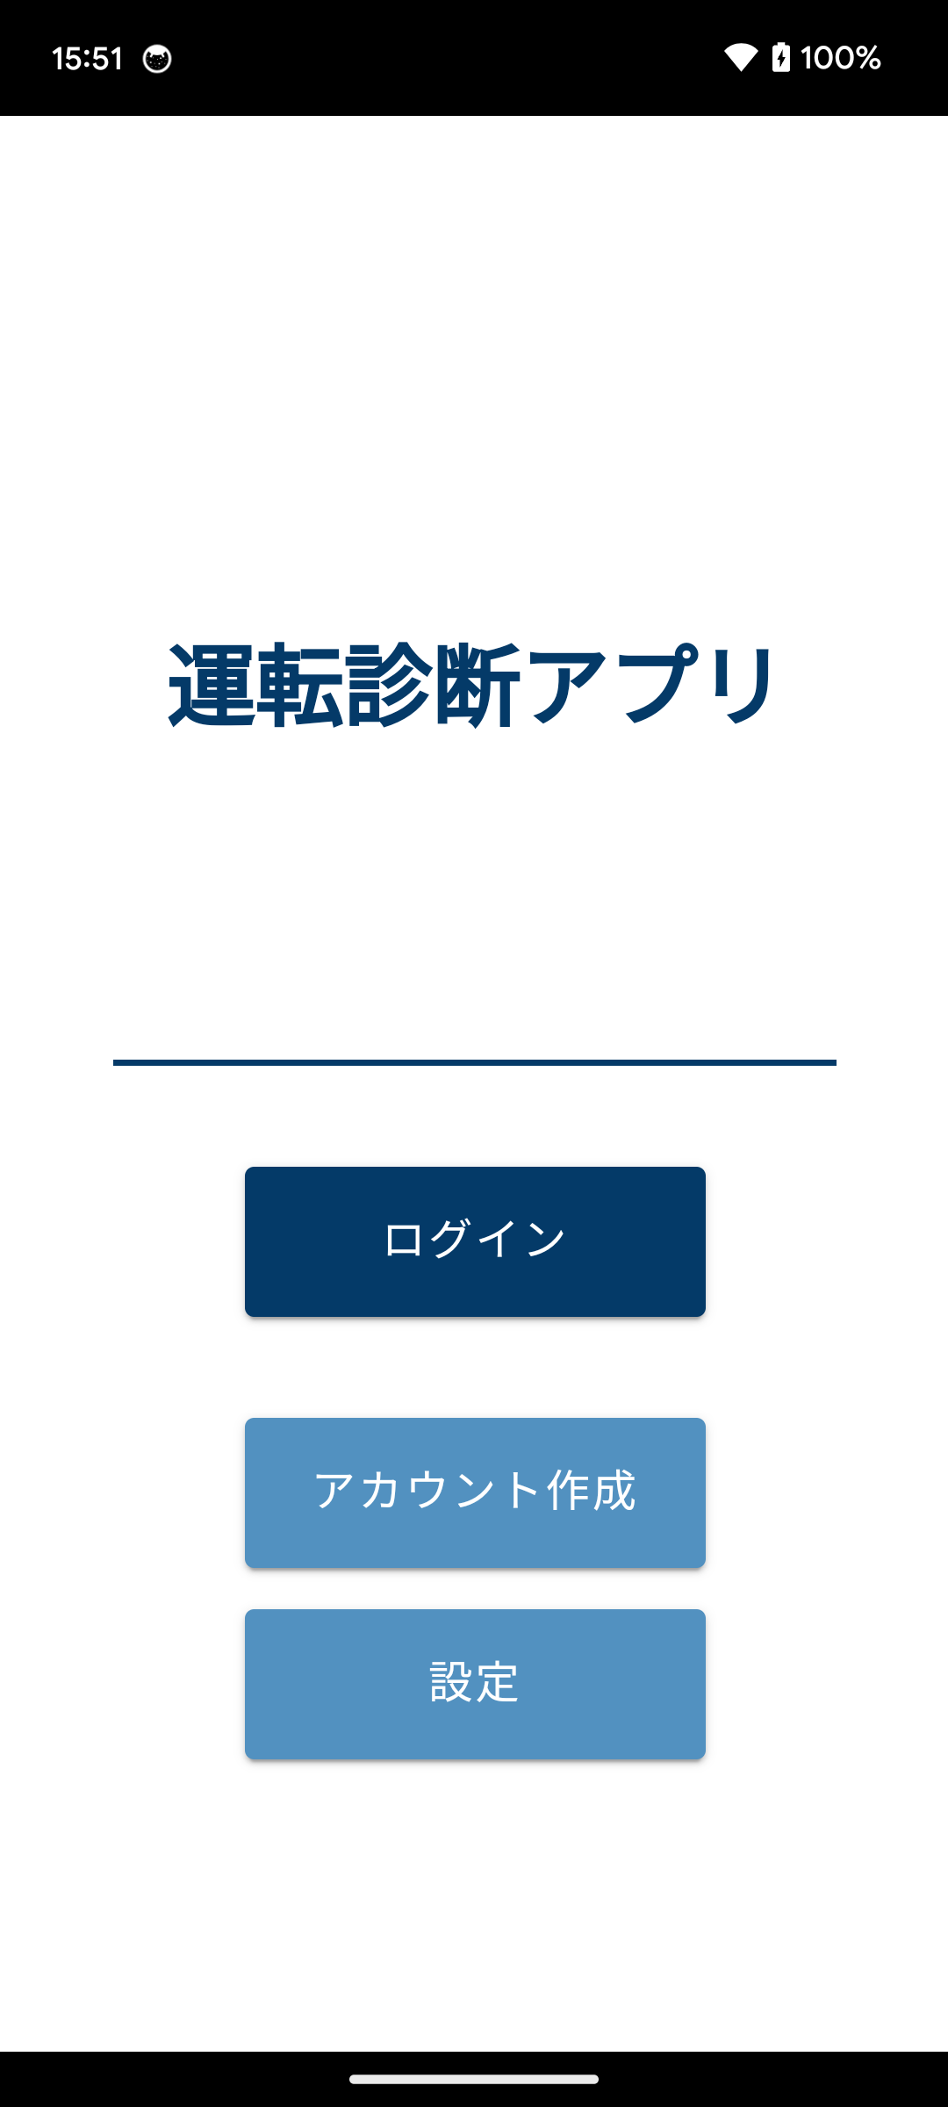
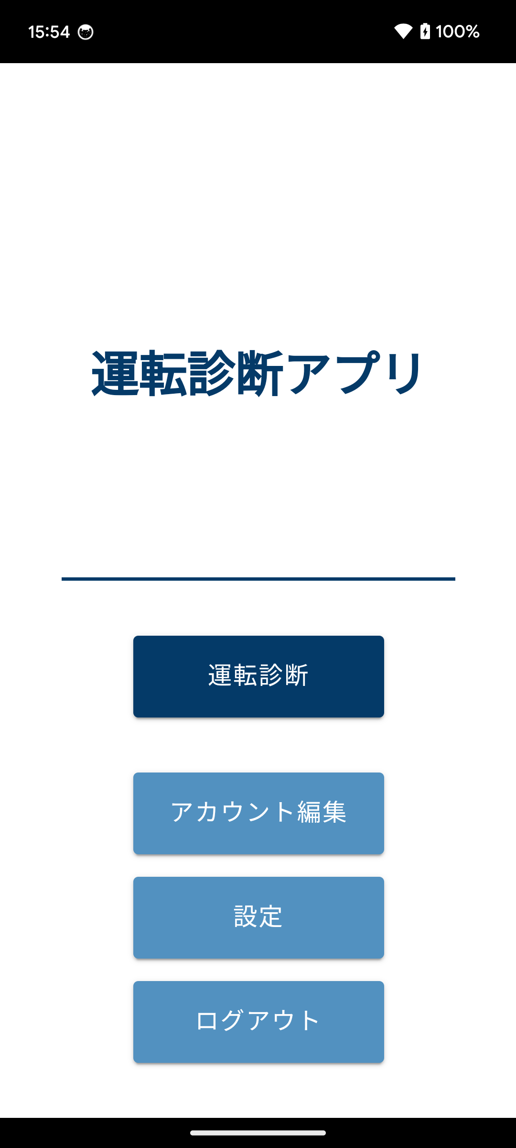
 |  | （未ログイン） |  |  |  | （ログイン済み） |  |  |  |  | ■遷移直後
 |  |  |  |  |  |  |  |  |  |  | ・縦画面に固定する
 |  |  |  |  |  |  |  |  |  |  | ・各種機能の利用許諾を求める。回答済みなら表示されない
 |  |  |  |  |  |  |  |  |  |  | ・前回ログイン時から72時間経過していなければ、自動でログイン済みになる

 |  |  |  |  |  |  |  |  |  |  | ■ログイン（Button）
 |  |  |  |  |  |  |  |  |  |  | ・ログインダイアログを表示

 |  |  |  |  |  |  |  |  |  |  | ■ログアウト（Button）
 |  |  |  |  |  |  |  |  |  |  | ・ログイン情報に紐づくデータを破棄してログアウトする
 |  |  |  |  |  |  |  |  |  |  | ・ページを未ログインに変更

 |  |  |  |  |  |  |  |  |  |  | ■運転診断（Button）
 |  |  |  |  |  |  |  |  |  |  | ・画面4-1へ遷移

 |  |  |  |  |  |  |  |  |  |  | ■アカウント作成（Button）
 |  |  |  |  |  |  |  |  |  |  | ・画面2-1へ遷移

 |  |  |  |  |  |  |  |  |  |  | ■アカウント編集（Button）
 |  |  |  |  |  |  |  |  |  |  | ・画面2-2へ遷移

 |  |  |  |  |  |  |  |  |  |  | ■設定（Button）
 |  |  |  |  |  |  |  |  |  |  | ・画面3-1へ遷移

ダイアログ

 | GPSセンサーの利用許可 |  |  | 動画撮影の許可 |  |  |  | 音声録音の許可
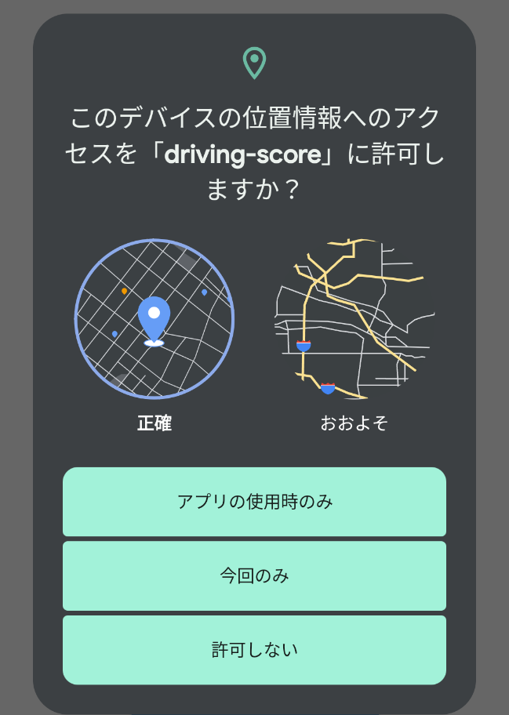
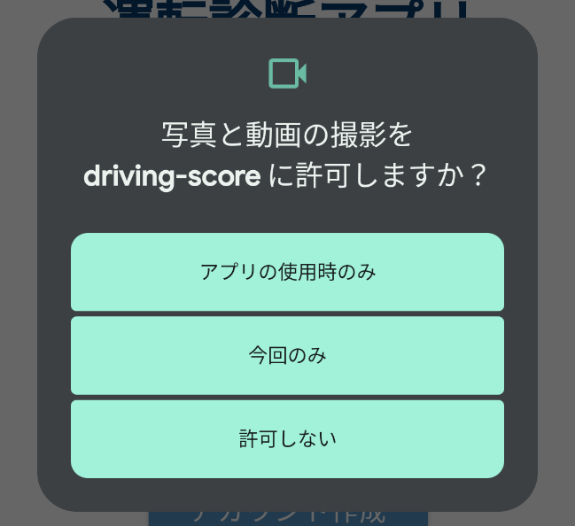
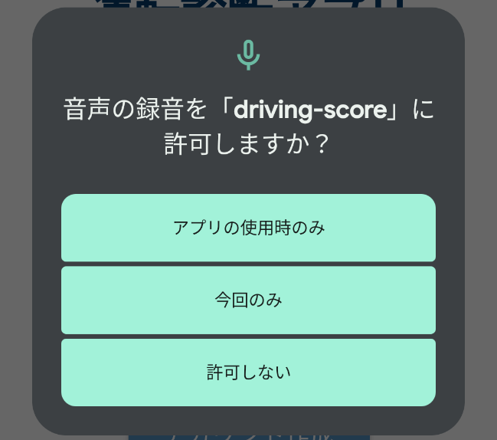

 |  |  |  | 動画再生の許可 |  |  |  | BLE通信の許可
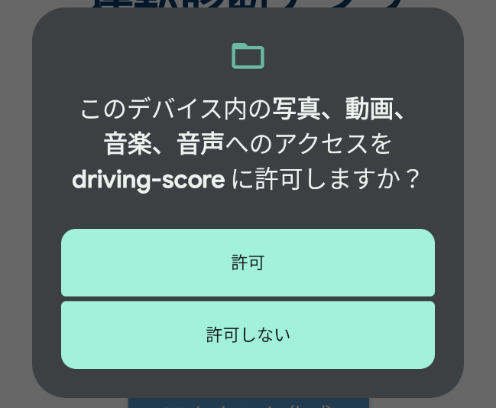
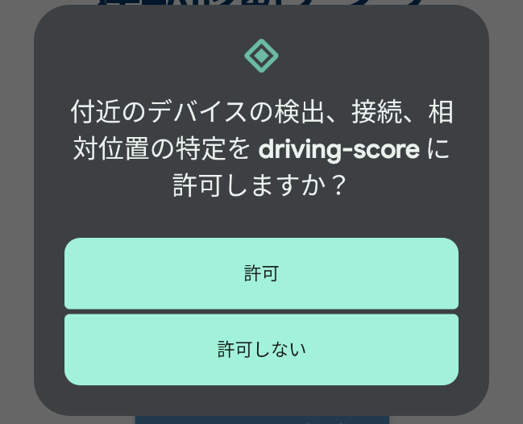

 | ログイン |  |  |  | ログイン成功（運転診断履歴なし）
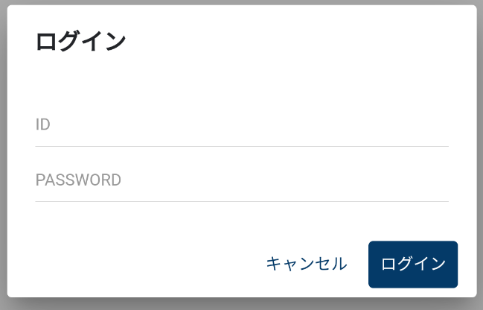
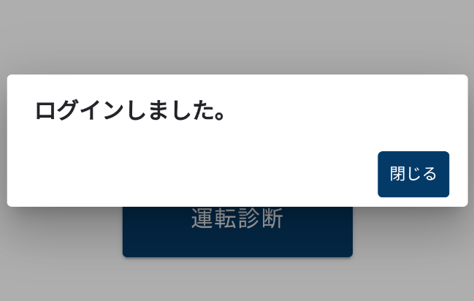

 | ■ID（EditText） |  |  |  | ■閉じる（Button）
 | ・前回入力値を表示する |  |  |  | ・ダイアログを閉じる
 | ■PASSWORD（EditText）
 | ・前回入力値を保持しない |  |  |  | ログイン成功（運転診断履歴あり）
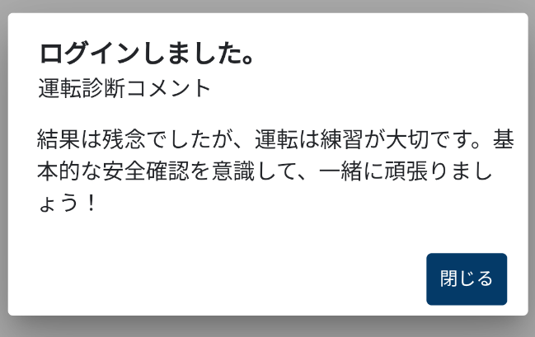
 | ・伏字（＊）で表示
 | ■ログイン（Button）
 | ・入力項目チェック（ID、PASSWORD）
 | OK：ログイン成功ダイアログを表示
 | ページをログイン済みに変更
 | NG：ログイン失敗ダイアログを表示 |  |  |  | ■コメント（Text）
 | ■キャンセル（Button） |  |  |  | ・前回の運転診断で一番最後に出現した
 | ・ダイアログを閉じる |  |  |  | 総合コメント(over_all)を表示
 |  |  |  |  |  | ・交差点名(%INTERSECTION)：表示しない
 |  |  |  |  |  | ・コメント発生回数(%COUNT)：表示する
 |  |  |  |  |  | ・改行コードが含まれる場合は、改行して表示
 |  |  |  |  | ■閉じる（Button）
 |  |  |  |  | ・ダイアログを閉じる

 |  |  |  |  | ログイン失敗

 |  |  |  |  | ■閉じる（Button）
 |  |  |  |  | ・ダイアログを閉じる

画面2-1
詳細設計書 |  | 運転診断アプリ開発 |  | 画面番号 | 2-1 |  |  |  |  | 作成日 | 2025-02-28 | 更新日 | 版数 | 1.0
 |  |  |  | 画面名称 | アカウント作成（account） |  |  |  |  | 作成者 | TSC 石川 | 更新者
画面構成 |  |  |  |  |  | 機能仕様

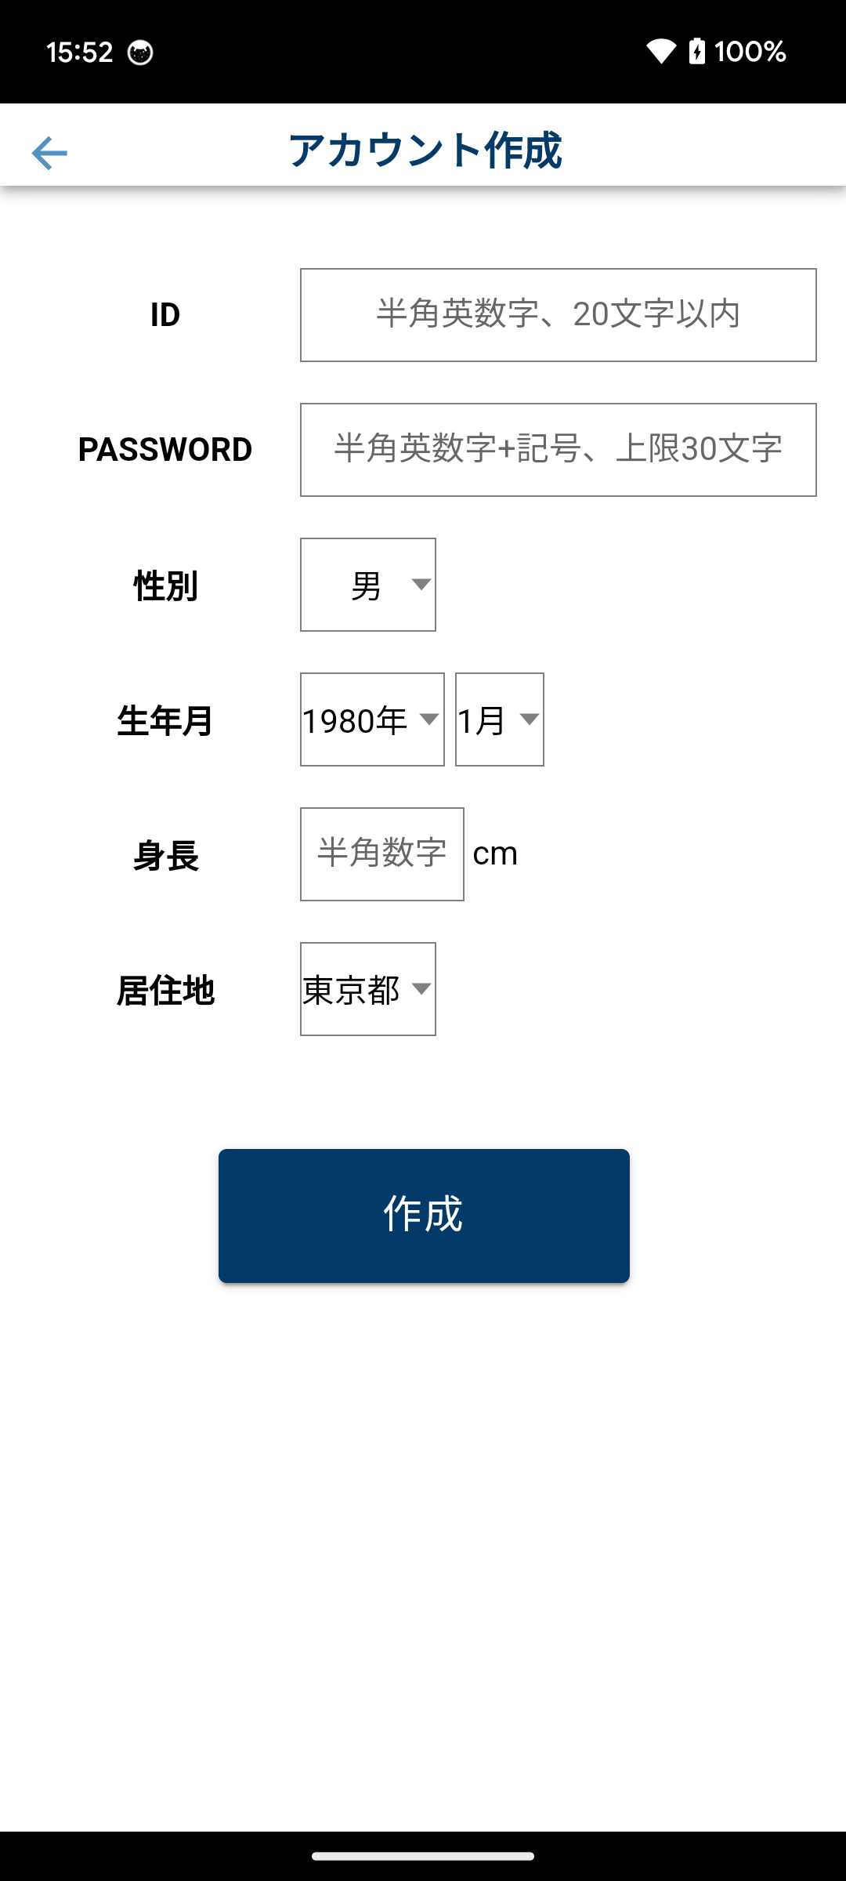
 |  |  |  |  |  |  | ■遷移直後
 |  |  |  |  |  |  | ・縦画面に固定する

 |  |  |  |  |  |  | ■ID（EditText）
 |  |  |  |  |  |  | ・半角英数字、上限20文字

 |  |  |  |  |  |  | ■PASSWORD（EditText）
 |  |  |  |  |  |  | ・半角英数字 + 記号、上限30文字
 |  |  |  |  |  |  | ・伏字（＊）で表示

 |  |  |  |  |  |  | ■性別（Select）
 |  |  |  |  |  |  | ・男、女、その他 |  |  |  | ※デフォルト値：男

 |  |  |  |  |  |  | ■生年月（Select）
 |  |  |  |  |  |  | ・1900〜2020年 |  |  |  | ※デフォルト値：1980年
 |  |  |  |  |  |  | ・1〜12月 |  |  |  | ※デフォルト値：1月

 |  |  |  |  |  |  | ■身長（EditText）
 |  |  |  |  |  |  | ・半角数字 |  |  |  | ※デフォルト値：なし

 |  |  |  |  |  |  | ■居住地（Select）
 |  |  |  |  |  |  | ・北海道〜沖縄県 |  |  |  | ※デフォルト値：東京都

 |  |  |  |  |  |  | ■戻る（Button）
 |  |  |  |  |  |  | ・画面1-1へ遷移
ダイアログ
 |  |  |  |  |  |  | ■作成（Button）
 | アカウント作成成功 |  | アカウント作成失敗 |  |  |  | ・入力項目チェック（ID、PASSWORD）
 |  |  |  |  |  |  |  | OK： | ログイン情報に紐づくデータを破棄してログアウトする
 |  |  |  |  |  |  |  |  | アカウント作成成功ダイアログを表示
 |  |  |  |  |  |  |  | NG： | アカウント作成失敗ダイアログを表示
 | ■閉じる（Button） |  | ■閉じる（Button）
 | ・ダイアログを閉じる |  | ・ダイアログを閉じる
 | ・画面1-1へ遷移

画面2-2
詳細設計書 |  | 運転診断アプリ開発 |  | 画面番号 | 2-2 |  |  |  |  | 作成日 |  | 2025-02-28 | 更新日 | 版数 | 1.0
 |  |  |  | 画面名称 | アカウント編集（account） |  |  |  |  | 作成者 |  | TSC 石川 | 更新者
画面構成 |  |  |  |  |  | 機能仕様

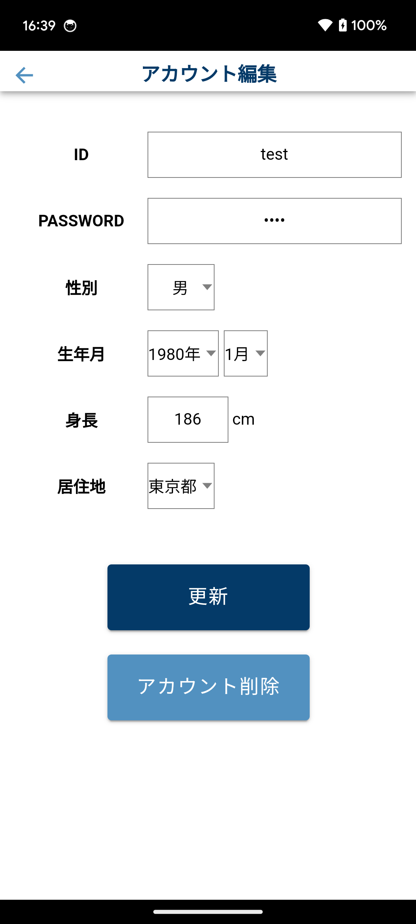
 |  |  |  |  |  |  | ■遷移直後
 |  |  |  |  |  |  | ・縦画面に固定する

 |  |  |  |  |  |  | ■ID（Text）
 |  |  |  |  |  |  | ・登録済みのIDを表示
 |  |  |  |  |  |  | ・変更不可

 |  |  |  |  |  |  | ■PASSWORD（EditText）
 |  |  |  |  |  |  | ・半角英数字 + 記号、上限30文字
 |  |  |  |  |  |  | ・登録済みのPASSWORDを表示せず、伏せ字（＊）を4文字表示

 |  |  |  |  |  |  | ■性別（Select）
 |  |  |  |  |  |  | ・男、女、その他 |  |  |  | ※デフォルト値：登録済みの性別

 |  |  |  |  |  |  | ■生年月（Select）
 |  |  |  |  |  |  | ・1900〜2020年 |  |  |  | ※デフォルト値：登録済みの年
 |  |  |  |  |  |  | ・1〜12月 |  |  |  | ※デフォルト値：登録済みの月

 |  |  |  |  |  |  | ■身長（EditText）
 |  |  |  |  |  |  | ・半角数字 |  |  |  | ※デフォルト値：登録済みの身長

 |  |  |  |  |  |  | ■居住地（Select）
 |  |  |  |  |  |  | ・北海道〜沖縄県 |  |  |  | ※デフォルト値：登録済みの都道府県

 |  |  |  |  |  |  | ■戻る（Button）
ダイアログ |  |  |  |  |  |  | ・画面1-1へ遷移

 | アカウント更新成功 |  | アカウント更新失敗 |  |  |  | ■更新（Button）
 |  |  |  |  |  |  | ・入力項目チェック（PASSWORD）
 |  |  |  |  |  |  |  | OK： | アカウント更新成功ダイアログを表示
 |  |  |  |  |  |  |  |  | アカウント作成成功ダイアログを表示
 | ■閉じる（Button） |  | ■閉じる（Button） |  |  |  |  | NG： | アカウント更新失敗ダイアログを表示
 | ・ダイアログを閉じる |  | ・ダイアログを閉じる
 | ・画面1-1へ遷移 |  |  |  |  |  | ■アカウント削除（Button）
 |  |  |  |  |  |  | ・アカウント削除確認ダイアログを表示
 | アカウント削除確認 |  | アカウント削除成功

 | ■削除（Button） |  | ■閉じる（Button）
 | ・アカウント情報をアプリ内から削除 |  | ・ダイアログを閉じる
 | ・前回ログインしたIDの情報を削除 |  | ・画面1-1へ遷移
 | ・アカウント削除成功ダイアログを表示
 | ■キャンセル（Button）
 | ・ダイアログを閉じる

画面3-1
詳細設計書 |  |  | 運転診断アプリ開発 |  | 画面番号 | 3-1 |  |  |  |  |  | 作成日 | 2025-02-28 | 更新日 | 版数 | 1.0
 |  |  |  |  | 画面名称 | 設定（settings） |  |  |  |  |  | 作成者 | TSC 石川 | 更新者
画面構成 |  |  |  |  |  |  | 機能仕様

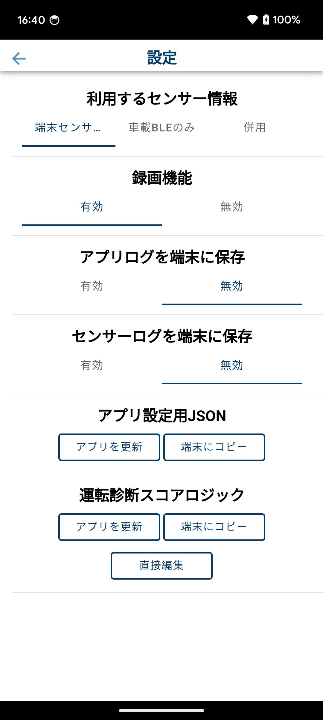
 |  |  |  |  |  |  |  | ■遷移直後
 |  |  |  |  |  |  |  | ・縦画面に固定する

 |  |  |  |  |  |  |  | ■戻る（Button）
 |  |  |  |  |  |  |  | ・画面1-1へ遷移

 |  |  |  |  |  |  |  | ■利用するセンサー情報（Button）
 |  |  |  |  |  |  |  | ・運転診断で使用するセンサー情報を切り替える
 |  |  |  |  |  |  |  |  | 端末センサー：端末のGPS、加速度計、磁力計、ジャイロスコープを使用する
 |  |  |  |  |  |  |  |  | 車載BLEのみ：車載CANデータをBLE接続で使用する
 |  |  |  |  |  |  |  |  | 併用：全てのセンサー情報を使用する
 |  |  |  |  |  |  |  | ・設定値を運転診断ロジックで参照する場合は、以下の変数で取得することができる
 |  |  |  |  |  |  |  |  | scoreLogicJson.settings.selectedSensorMode
 |  |  |  |  |  |  |  |  | 変数値：smartphoneOnly, canDataOnly, combinationのいずれか

 |  |  |  |  |  |  |  | ■録画機能：有効/無効（Button）
 |  |  |  |  |  |  |  | ・運転診断中の録画機能をON/OFFする
 |  |  |  |  |  |  |  |  | 有効：ON
 |  |  |  |  |  |  |  |  | 無効：OFF ※運転診断中に動画を撮影しない

 |  |  |  |  |  |  |  | ■アプリログを端末に保存：有効/無効（Button）
 |  |  |  |  |  |  |  | ・log.debug関数で出力したログを端末のストレージに保存する機能をON/OFFする
 |  |  |  |  |  |  |  |  | 有効：ON ※ログが3MB溜まるごとにストレージへ保存
 |  |  |  |  |  |  |  |  | 無効：OFF

ダイアログ |  |  |  |  |  |  |  | ■センサーログを端末に保存：有効/無効（Button）
 |  |  |  |  |  |  |  | ・運転新案中のセンサー情報を端末のストレージに保存する機能をON/OFFする
 | 運転診断スコアロジック更新成功 |  |  | 運転診断スコアロジック更新失敗 |  |  |  |  | 有効：ON ※ログが3MB溜まるごとにストレージへ保存
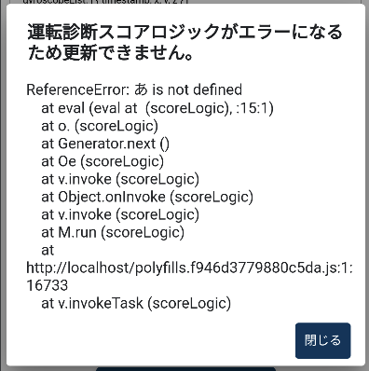
 |  |  |  |  |  |  |  |  | 無効：OFF

 |  |  |  |  |  |  |  | ■GPSデモモード：有効/無効（Button）
 |  |  |  |  |  |  |  | ・運転診断でGPS信号のダミーデータを生成する機能をON/OFFする
 | ■閉じる（Button） |  |  |  |  |  |  |  | 有効：ON
 | ・ダイアログを閉じる |  |  |  |  |  |  |  | 無効：OFF

 | ファイル管理アプリ |  |  |  |  |  |  | ■アプリ設定用JSON
 |  |  |  |  |  |  |  |  | アプリを更新（Button）
 |  |  |  |  |  |  |  |  |  | ・端末にインストールされているファイル管理アプリを起動
 |  |  |  | ■エラーメッセージ（Text） |  |  |  |  |  | ・端末に保存されているファイルでアプリ設定用JSONを更新
 |  |  |  | ・エラーの詳細（行数） |  |  |  |  | 端末にコピー（Button）
 |  |  |  | ■閉じる（Button） |  |  |  |  |  | ・アプリに保存されているアプリ設定用JSONを端末のストレージにコピー
 |  |  |  | ・ダイアログを閉じる
 |  |  |  |  |  |  |  | ■運転診断スコアロジック
 |  |  |  | JSOファイル更新成功 |  |  |  |  | アプリを更新（Button）
 |  |  |  |  |  |  |  |  |  | ・端末にインストールされているファイル管理アプリを起動
 |  |  |  |  |  |  |  |  |  | ・端末に保存されているファイルで運転診断スコアロジックを更新
 |  |  |  |  |  |  |  |  |  | ・試しに運転診断スコアロジックを実行
 |  |  |  | ■閉じる（Button） |  |  |  |  |  |  | OK： | 運転診断スコアロジック更新成功ダイアログを表示
 |  |  |  | ・ダイアログを閉じる |  |  |  |  |  |  | NG： | 運転診断スコアロジック更新失敗ダイアログを表示
 |  |  |  |  |  |  |  |  | 端末にコピー（Button）
 |  |  |  | JSONファイル更新失敗 |  |  |  |  |  | ・アプリに保存されている運転診断ロジックを端末のストレージにコピー
 |  |  |  |  |  |  |  |  | 直接編集
 |  |  |  |  |  |  |  |  |  | ・画面3-2へ遷移

 |  |  |  | ■閉じる（Button）
 |  |  |  | ・ダイアログを閉じる
 | ■ファイル名を選択（List）
 | ・JSONフォーマットチェック
 |  | OK：JSONファイル更新成功ダイアログを表示
 |  | NG：JSONファイル更新失敗ダイアログを表示

画面3-2
詳細設計書 |  | 運転診断アプリ開発 |  | 画面番号 | 3-2 |  |  |  |  | 作成日 | 2025-02-28 | 更新日 | 版数 | 1.0
 |  |  |  | 画面名称 | 直接編集（edit） |  |  |  |  | 作成者 | TSC 石川 | 更新者
画面構成 |  |  |  |  |  | 機能仕様

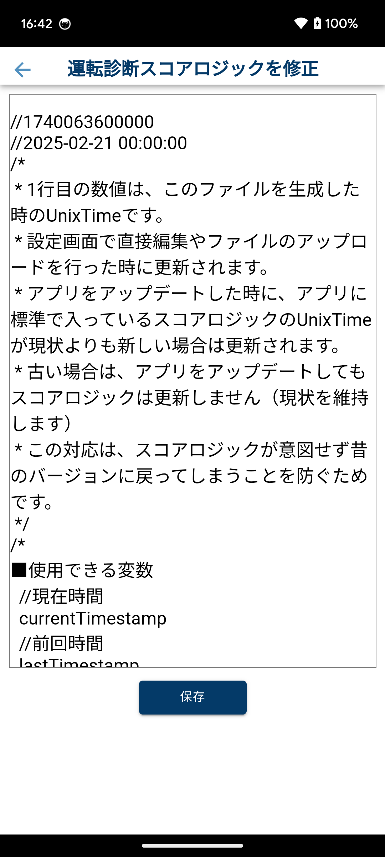
 |  |  |  |  |  |  | ■遷移直後
 |  |  |  |  |  |  | ・縦画面に固定する

 |  |  |  |  |  |  | ■運転診断スコアロジック（EditText）
 |  |  |  |  |  |  | ・入力可能文字の制限なし、上限無し
 |  |  |  |  |  |  | ・登録済みの運転診断スコアロジックを表示

 |  |  |  |  |  |  | ■戻る（Button）
 |  |  |  |  |  |  | ・画面3-1へ遷移

 |  |  |  |  |  |  | ■更新（Button）
 |  |  |  |  |  |  | ・試しに運転診断スコアロジックを実行
 |  |  |  |  |  |  |  | OK： | 運転診断スコアロジック更新成功ダイアログを表示
 |  |  |  |  |  |  |  | NG： | 運転診断スコアロジック更新失敗ダイアログを表示

ダイアログ

 | 運転診断スコアロジック更新成功 |  | 運転診断スコアロジック更新失敗

 | ■閉じる（Button）
 | ・ダイアログを閉じる

 |  |  | ■エラーメッセージ（Text）
 |  |  | ・エラーの詳細（行数）
 |  |  | ■閉じる（Button）
 |  |  | ・ダイアログを閉じる

画面4-1
詳細設計書 |  | 運転診断アプリ開発 |  |  | 画面番号 |  | 4-1 |  |  |  | 作成日 | 2025-02-28 | 更新日 | 版数 | 1.0
 |  |  |  |  | 画面名称 |  | 運転診断 走行前（driving） |  |  |  | 作成者 | TSC 石川 | 更新者
画面構成 |  |  |  |  |  |  |  | 機能仕様

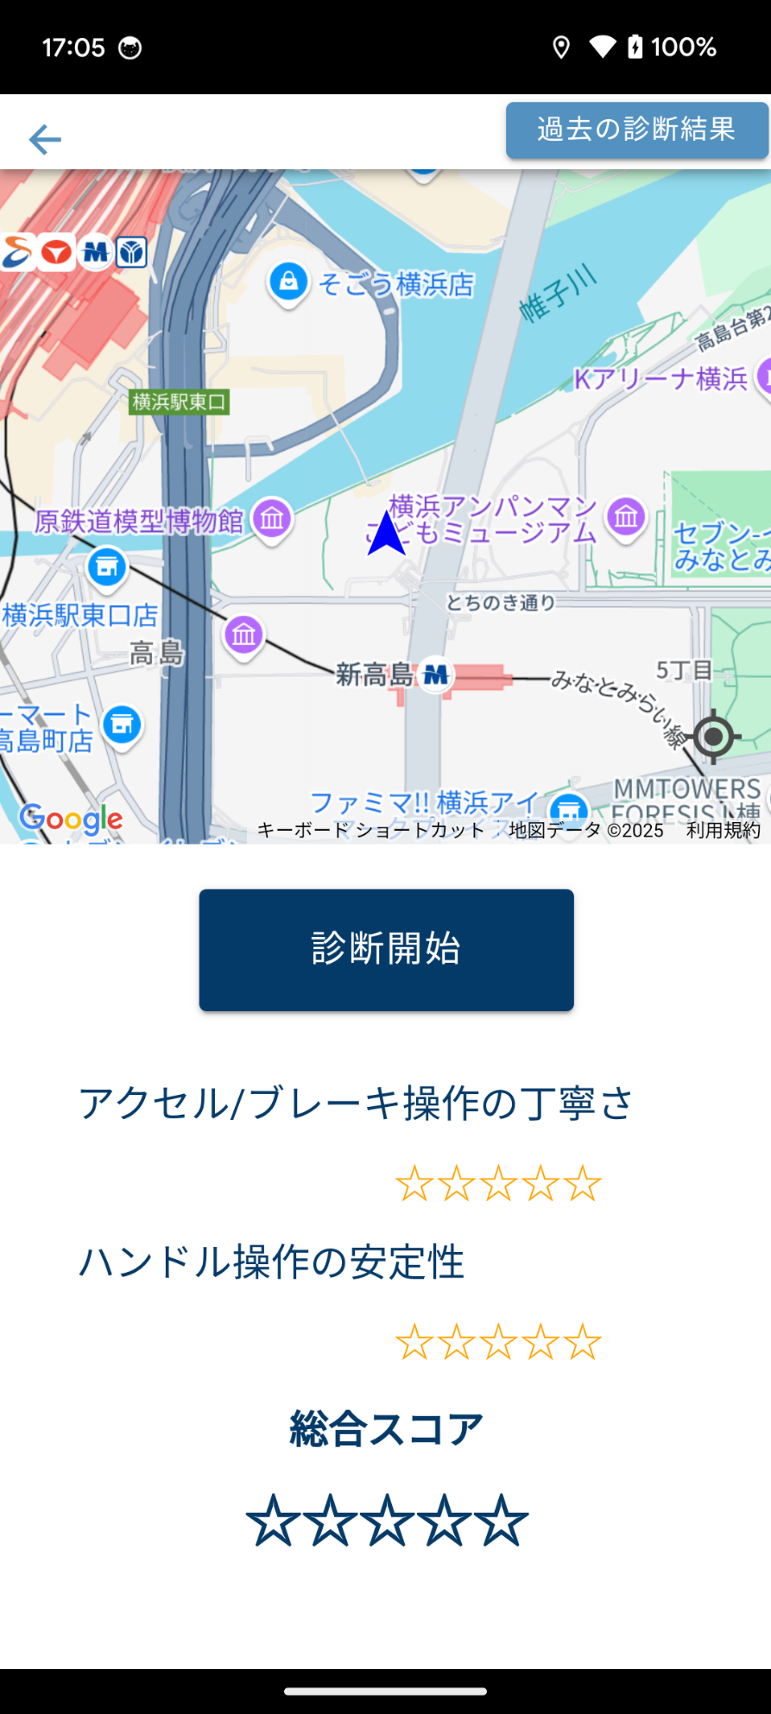
 |  |  |  |  |  |  |  |  | ■遷移直後
 |  |  |  |  |  | 「地図上のマーク」 |  |  | ・縦/横画面の切り替えを可能にする
 |  |  |  |  |  | ・自車マーク |  |  | ・位置情報に関する許諾を求める。回答済みなら表示されない

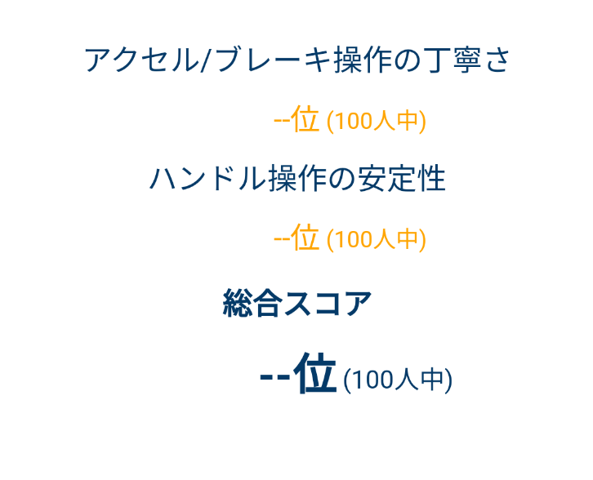
 |  |  |  |  |  |  |  |  | ■地図表示（GoogleMap）
 |  |  |  |  |  | score_show_starがfalse |  |  | ・ノースアップ表示
 |  |  |  |  |  |  |  |  | ・自車位置を表示
 |  |  |  |  |  |  |  |  |  | ・定期的に更新
 |  |  |  |  |  |  |  |  |  | ・地図の中心に表示
 |  |  |  |  |  |  |  |  |  | ・自車の進行方向に合わせて自車マークが回転
 |  |  |  |  |  |  |  |  | ・地図操作
 |  |  |  |  |  |  |  |  |  | ・ピンチイン/ピンチアウト
 |  |  |  |  |  |  |  |  |  | ・スクロール
 |  |  |  |  |  |  |  |  |  | ・自車位置を中央に表示
 |  |  |  |  |  | score_show_starがtrue
 |  |  |  |  |  |  |  |  | ■運転診断スコア（Text、Image）
 |  |  |  |  |  |  |  |  | ・「スコアロジックJSON」ファイルに設定されている「score_show_star」を取得し、
 |  |  |  |  |  |  |  |  | 値が「true」なら「☆」を5つ表示。「false」なら「--位」を表示
 |  |  |  |  |  |  |  |  | ・各項目のスコアを表示
 |  |  |  |  |  |  |  |  | ・総合スコアを表示

 |  |  |  |  |  |  |  |  | ■戻る（Button）
 |  |  |  |  |  |  |  |  | ・画面1-1へ遷移

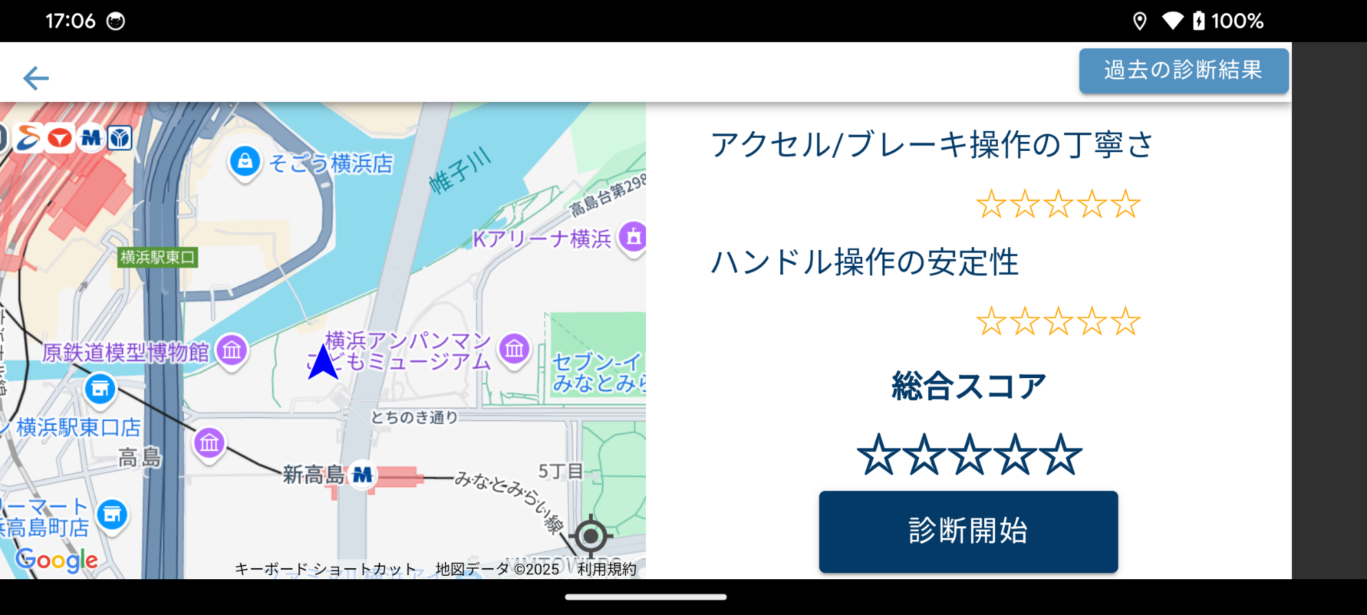
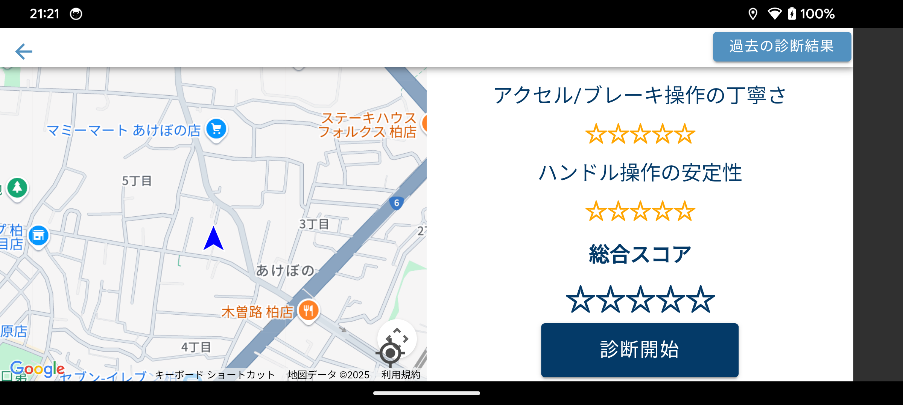
 |  |  |  |  |  |  |  |  | ■診断開始（Button）
 |  |  |  |  |  |  |  |  | ・画面4-2へ遷移

 |  |  |  |  |  |  |  |  | ■過去の診断結果（Button）
 |  |  |  |  |  |  |  |  | ・画面7-1へ遷移

 |  |  | score_show_starがfalse |  | score_show_starがtrue

ダイアログ

 | Bluetooth無効 |  |  | Bluetooth複数検出 |  | Bluetooth接続失敗
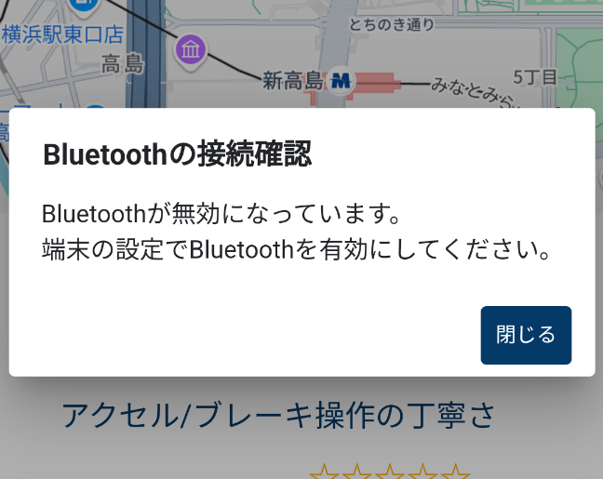
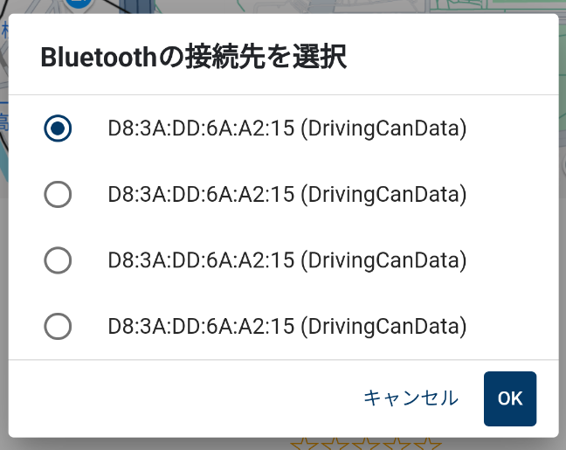
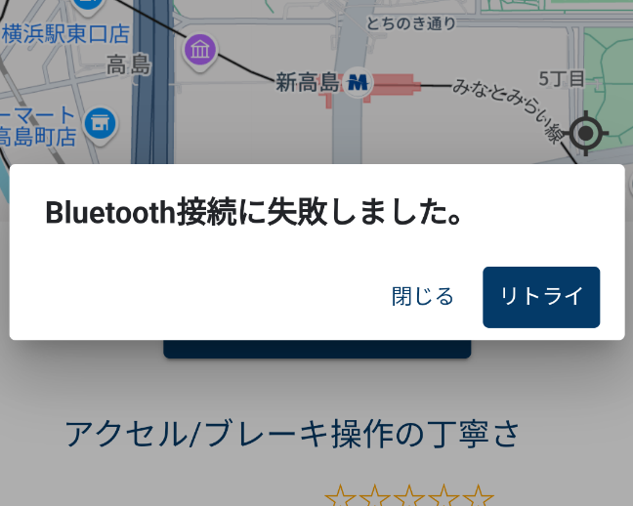

確認用ログ（adb logcat）
 | 運転診断の確認用ログ ここから
 | timestamp start=1677232994786, end=1677233049087
 | score over_all=100, brake=5, handle=5, speed=5, accelerator=5
 | 運転診断の確認用ログ ここまで

画面4-2
詳細設計書 |  | 運転診断アプリ開発 | 画面番号 |  |  | 4-2 |  |  |  | 作成日 | 2025-02-28 | 更新日 | 版数 | 1.0
 |  |  | 画面名称 |  |  | 運転診断 走行中（driving） |  |  |  | 作成者 | TSC 石川 | 更新者
画面構成 |  |  |  |  |  |  | 機能仕様

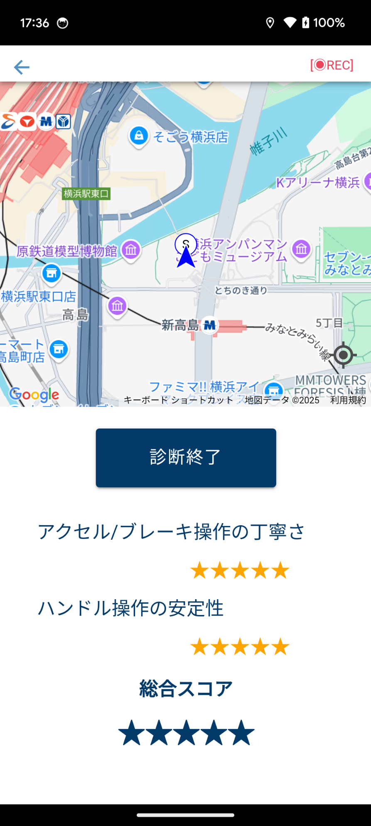
 |  |  |  | 「地図上のマーク」 |  |  |  | ■遷移直後
 |  |  |  |  | ・自車マーク |  |  | ・運転診断処理を開始
 |  |  |  |  |  |  |  | ・「運転診断フローチャート」シートを参照
 |  |  |  |  | ・開始地点
 |  |  |  |  |  |  |  | ■地図表示（GoogleMap）
 |  |  |  |  | ・ヒヤリマーク |  |  | ・ノースアップ表示
 |  |  |  |  |  |  |  | ・自車位置を表示
 |  |  |  |  |  |  |  |  | ・定期的に更新
 |  |  |  | score_show_starがfalse |  |  |  |  | ・地図の中心に表示
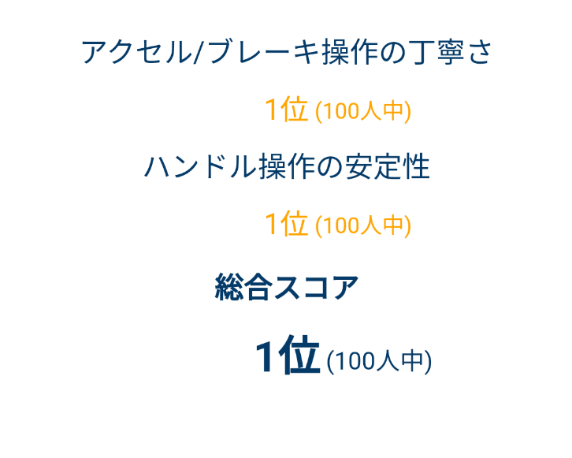
 |  |  |  |  |  |  |  |  | ・自車の進行方向に合わせて自車マークが回転
 |  |  |  |  |  |  |  | ・地図操作
 |  |  |  |  |  |  |  |  | ・ピンチイン/ピンチアウト
 |  |  |  |  |  |  |  |  | ・スクロール
 |  |  |  |  |  |  |  |  | ・自車位置を中央に表示
 |  |  |  |  |  |  |  | ・一番最初に取得した地点を開始位置として表示
 |  |  |  |  |  |  |  | ・ヒヤリ地点にヒヤリマークを表示
 |  |  |  | score_show_starがtrue |  |  |  | ・走行軌跡を表示

 |  |  |  |  |  |  |  | ■運転診断スコア（Text、Image）
 |  |  |  |  |  |  |  | ・「スコアロジックJSON」ファイルに設定されている「score_show_star」を取得し、
 |  |  |  |  |  |  |  | 値が「true」なら「☆」を5つ表示。「false」なら「順位」を表示
 |  |  |  |  |  |  |  |  | ・星の場合
 |  |  |  |  |  |  |  |  | 5点：★★★★★、0点：☆☆☆☆☆
 |  |  |  |  |  |  |  |  | スコアの小数点以下2桁で、星を塗りつぶす範囲を変える
 |  |  |  |  |  |  |  |  | （0.50点なら星を半分塗りつぶす）
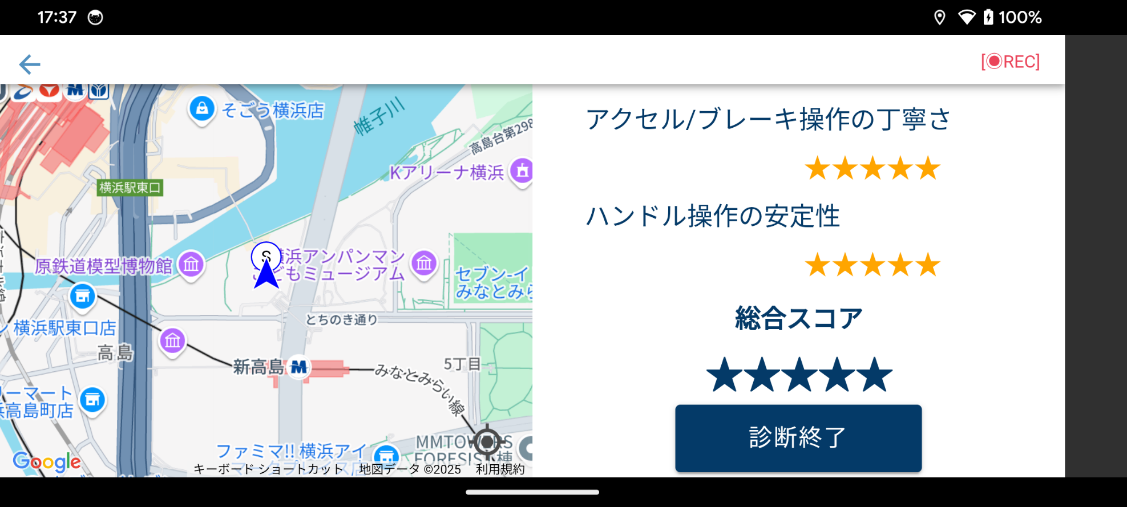
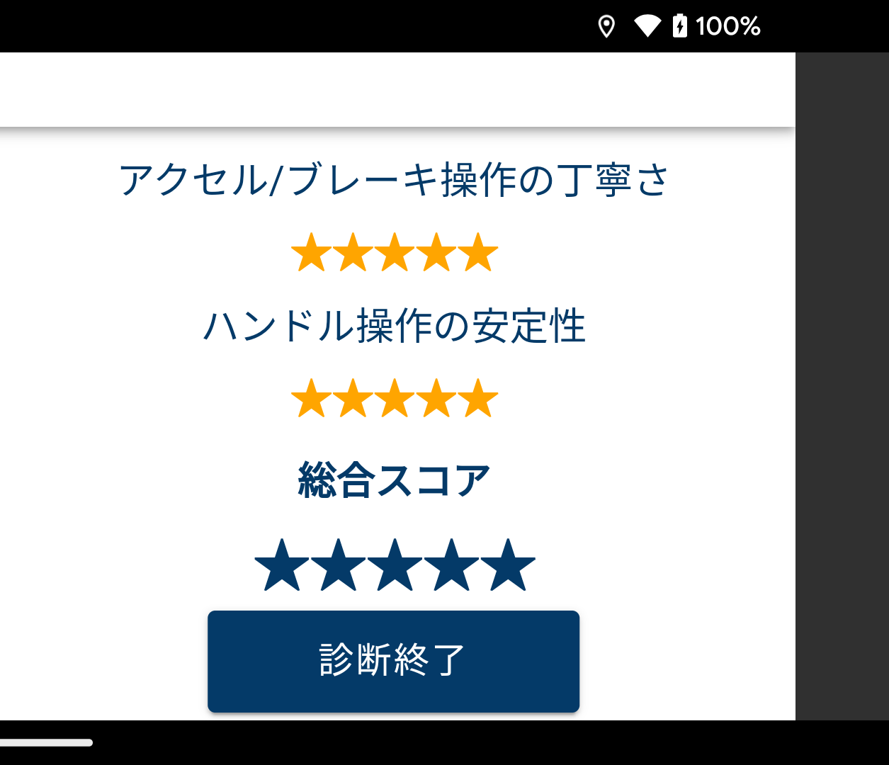
 |  |  |  |  |  |  |  |  | ・順位の場合
 |  |  |  |  |  |  |  |  | 各スコアに「1～100位」の順位を表示
 |  |  |  |  |  |  |  |  | 総合スコアに「1〜100位」の順位を表示

 |  |  |  |  |  |  |  | ■診断終了（Button）
 |  |  |  |  |  |  |  | ・運転診断を終了
 |  |  |  |  |  |  |  | ・録画した映像を端末に保存
 |  |  |  |  |  |  |  |  | 保存先：/sdcard/Movies/driving-score
 |  |  |  |  |  |  |  |  | ファイル名：driving-score.{YYYYMMDD_hhmm}.webm
 |  |  |  |  |  |  |  | ・運転診断終了ダイアログを表示
 |  |  |  |  |  |  |  | ・画面4-3へ遷移
ダイアログ

 | 運転診断終了
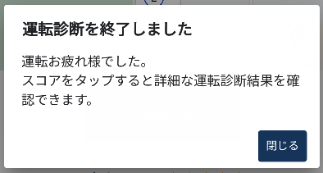

 | ■閉じる（Button）
 | ・ダイアログを閉じる

画面4-3
詳細設計書 |  | 運転診断アプリ開発 | 画面番号 |  | 4-3 |  |  |  |  | 作成日 | 2025-02-28 | 更新日 | 版数 | 1.0
 |  |  | 画面名称 |  | 運転診断 終了（driving） |  |  |  |  | 作成者 | TSC 石川 | 更新者
画面構成 |  |  |  |  |  |  | 機能仕様

 |  |  |  |  |  |  |  | ■地図表示（GoogleMap）
 |  |  |  |  | 「地図上のマーク」 |  |  | ・ノースアップ表示
 |  |  |  |  |  | ・自車マーク |  | ・自車位置を表示
 |  |  |  |  |  |  |  |  | ・定期的に更新
 |  |  |  |  |  | ・開始地点 |  |  | ・地図の中心は動かさない
 |  |  |  |  |  |  |  |  | ・自車の進行方向に合わせて自車マークが回転
 | ヒヤリマーク※ |  |  |  |  | ・終了地点 |  | ・地図操作
 |  |  |  |  |  |  |  |  | ・ピンチイン/ピンチアウト
 |  |  |  |  |  | ・ヒヤリマーク |  |  | ・スクロール
 |  |  |  |  |  |  |  |  | ・開始地点、終了地点が地図上に収まるスケールに変更
 |  |  |  |  |  |  |  | ・一番最初に取得した地点を開始地点として表示
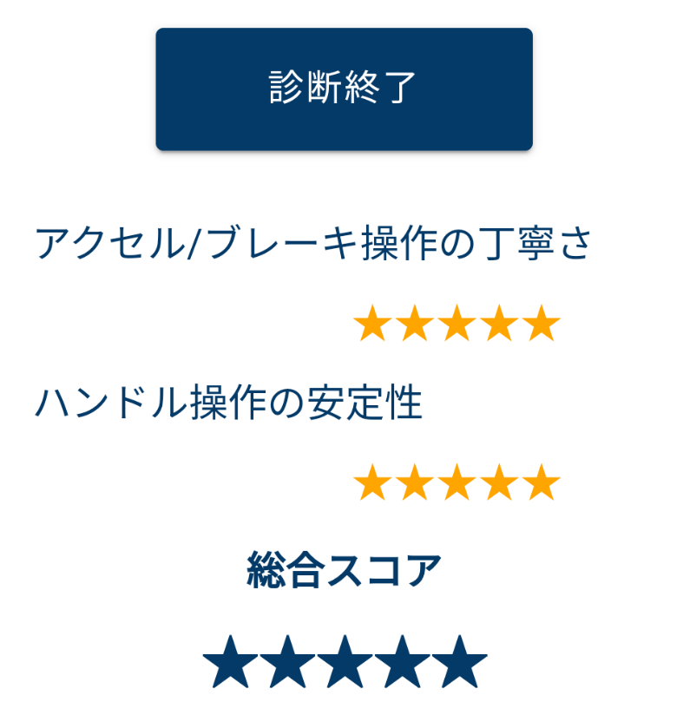
 |  |  |  |  |  |  |  | ・一番最後に取得した地点を終了地点として表示
 |  |  |  |  |  |  |  | ・ヒヤリ地点にヒヤリマークを表示
 |  |  |  |  |  |  |  | ・走行軌跡を表示
 |  |  |  |  |  |  |  | ・開始地点、終了地点が地図上に収まるスケールに変更

 |  |  |  | ※運転診断スコア |  |  |  | ■運転診断スコア（Text、Image）
 |  |  |  |  |  |  |  | ・「スコアロジックJSON」ファイルに設定されている「score_show_star」を取得し、
 |  |  |  |  |  |  |  | 値が「true」なら「☆」を5つ表示。「false」なら「順位」を表示
 |  |  |  |  |  |  |  |  | ・星の場合
 |  |  |  |  |  |  |  |  | 5点：★★★★★、0点：☆☆☆☆☆
 |  |  |  |  |  |  |  |  | スコアの小数点以下2桁で、星を塗りつぶす範囲を変える
 |  |  |  |  |  |  |  |  | （0.50点なら星を半分塗りつぶす）
 |  |  |  |  |  |  |  |  | ・順位の場合
 |  |  |  |  |  |  |  |  | 各スコアに「1～100位」の順位を表示
 |  |  |  |  |  |  |  |  | 総合スコアに「1〜100位」の順位を表示

 |  |  |  |  |  |  |  | ■戻る（Button）
 |  |  |  |  |  |  |  | ・画面1-1へ遷移

 |  |  |  |  |  |  |  | ■診断開始（Button）
 |  |  |  |  |  |  |  | ・画面4-2へ遷移

 |  |  |  |  |  |  |  | ■運転診断スコア（Text）
 |  |  |  |  |  |  |  | ・画面5-1へ遷移

ダイアログ |  |  |  |  |  |  |  | ■ヒヤリマーク（Image）
 |  |  |  |  |  |  |  | ・画面6-1へ遷移

 |  |  |  |  |  |  |  | ■過去の診断結果（Button）
 |  |  |  |  |  |  |  | ・画面7-1へ遷移

画面5-1
詳細設計書 |  |  | 運転診断アプリ開発 |  | 画面番号 | 5-1 |  |  |  | 作成日 | 2025-02-28 | 更新日 | 版数 | 1.0
 |  |  |  |  | 画面名称 | アドバイス表示（comment） |  |  |  | 作成者 | TSC 石川 | 更新者
画面構成 |  |  |  |  |  |  | 機能仕様

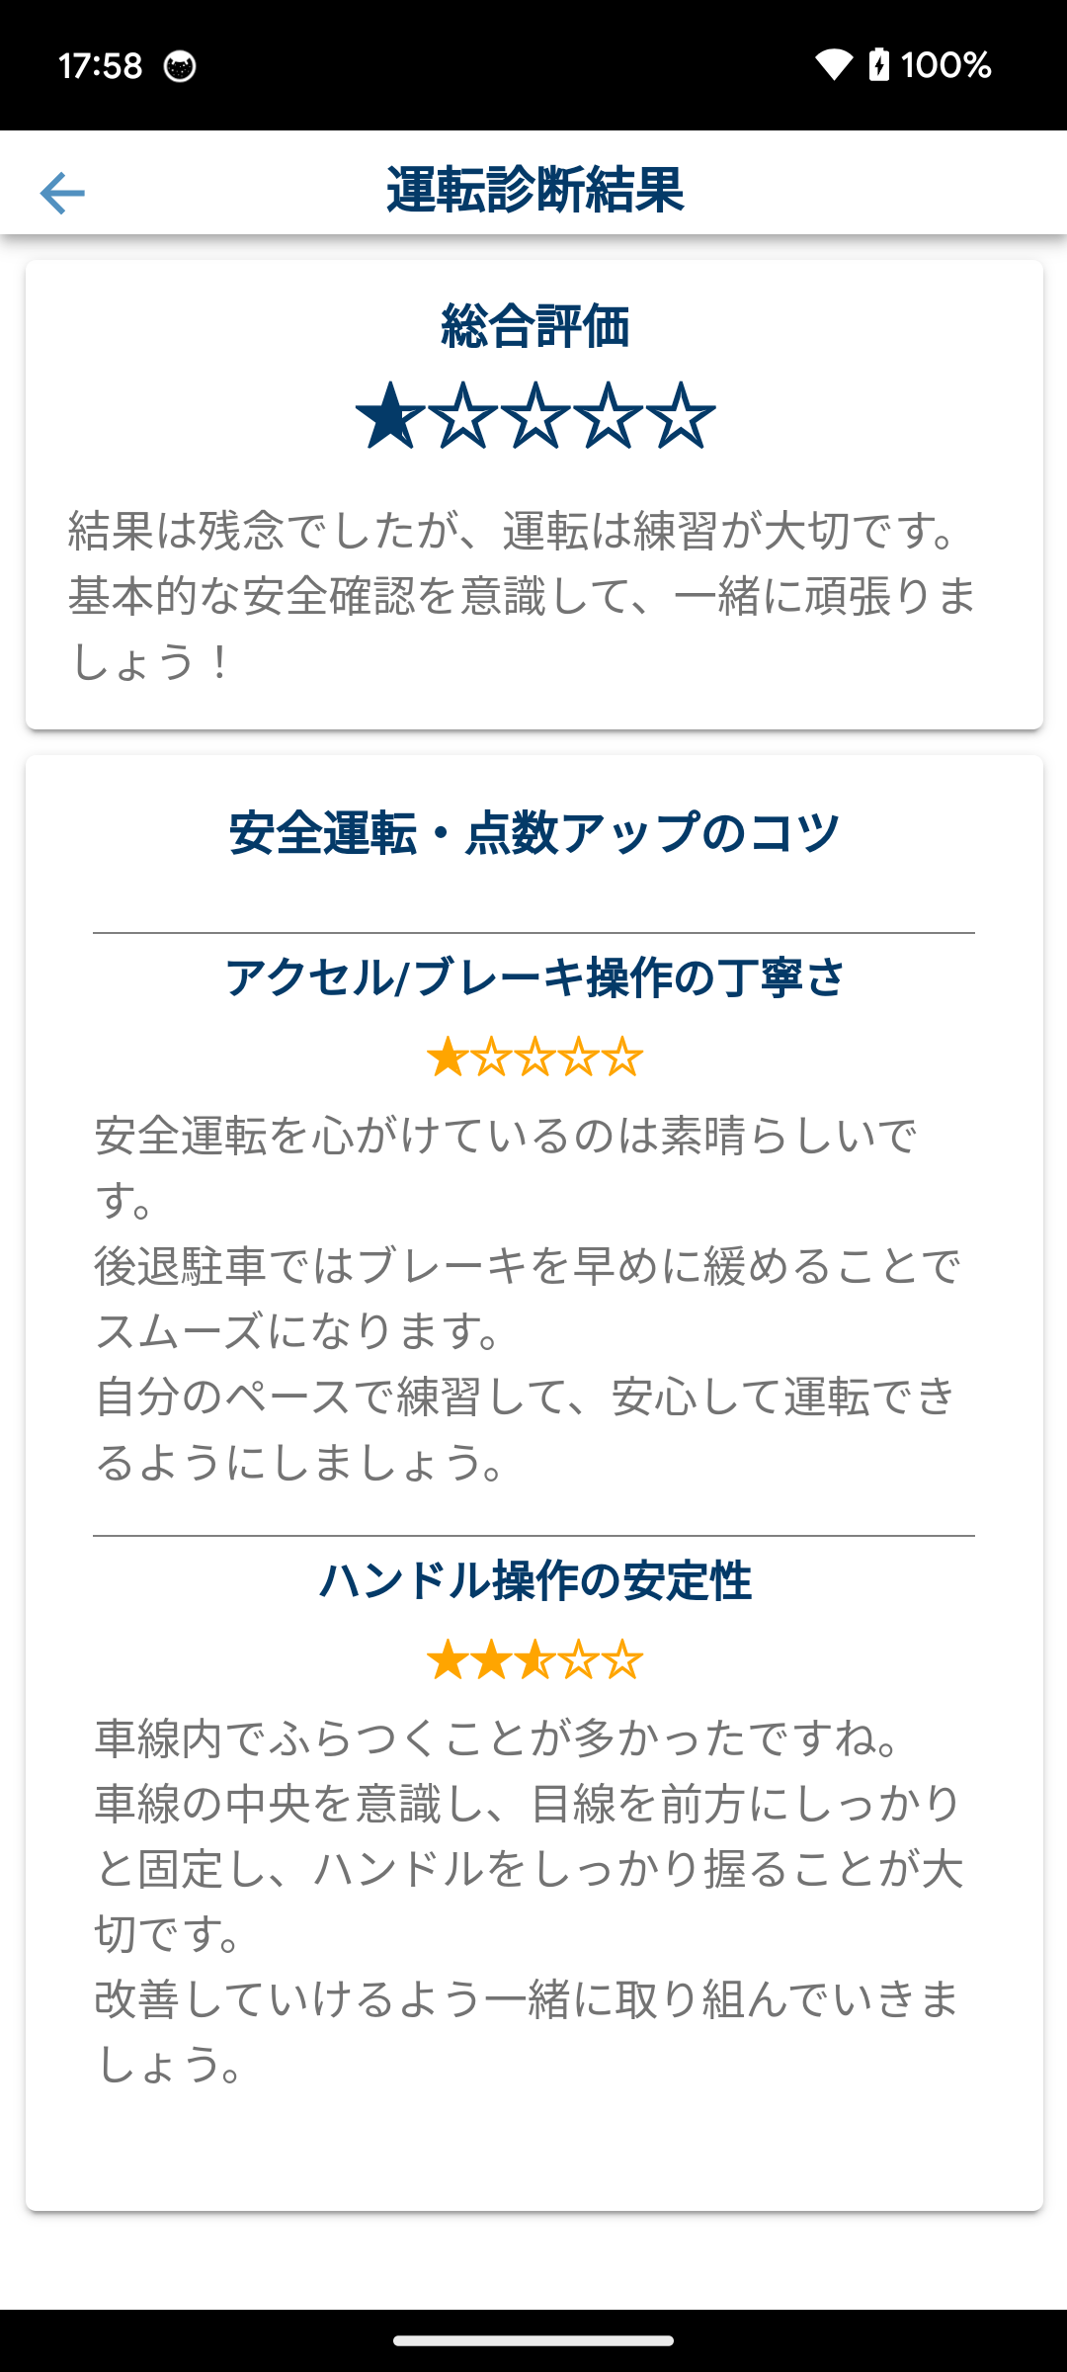
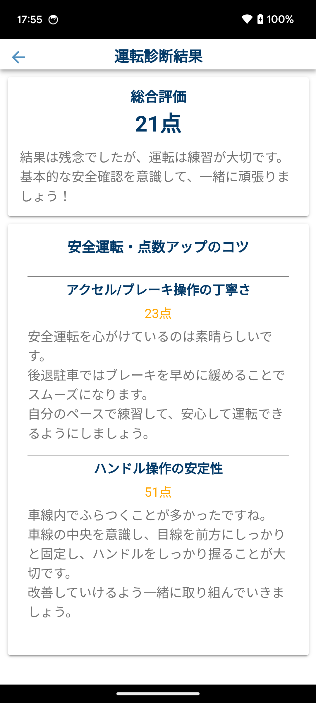
 |  | score_show_starがtrue |  | score_show_starがfalse |  |  |  | ■遷移直後
 |  |  |  |  |  |  |  | ・縦画面に固定する
 |  |  |  |  |  |  |  | ・直前の運転診断結果を表示

 |  |  |  |  |  |  |  | ■運転診断スコア（Text、Image）
 |  |  |  |  |  |  |  | ・「スコアロジックJSON」ファイルに設定されている「score_show_star」を取得し、
 |  |  |  |  |  |  |  | 値が「true」なら「☆」を5つ表示。「false」なら「順位」を表示
 |  |  |  |  |  |  |  |  | ・星の場合
 |  |  |  |  |  |  |  |  | 5点：★★★★★、0点：☆☆☆☆☆
 |  |  |  |  |  |  |  |  | スコアの小数点以下2桁で、星を塗りつぶす範囲を変える
 |  |  |  |  |  |  |  |  | （0.50点なら星を半分塗りつぶす）
 |  |  |  |  |  |  |  |  | ・順位の場合
 |  |  |  |  |  |  |  |  | 101 - 各スコア = 順位 ※101位以降は100位にまるめる
 |  |  |  |  |  |  |  |  | 総合スコアに「1〜100位」を表示

 |  |  |  |  |  |  |  | ・総合スコア（over_all）
 |  |  |  |  |  |  |  |  | ・一番スコア値の高いポジティブなコメントを1件表示
 |  |  |  |  |  |  |  |  | ・一番スコア値の低いネガティブなコメントを1件表示
 |  |  |  |  |  |  |  |  | ・同点の場合は新しいコメントを表示
 |  |  |  |  |  |  |  |  | ・交差点名(%INTERSECTION)を表示
 |  |  |  |  |  |  |  |  | ・コメント発生回数(%COUNT)を表示
 |  |  |  |  |  |  |  |  | ・コメントに改行コードが含まれる場合は、改行して表示

 |  |  |  |  |  |  |  | ・各項目スコア（accelerator/brake/speed/handle）
 |  |  |  |  |  |  |  |  | ・一番スコア値の高いポジティブなコメントを1件表示
ダイアログ |  |  |  |  |  |  |  |  | ・一番スコア値の低いネガティブなコメントを1件表示
 |  |  |  |  |  |  |  |  | ・同点の場合は新しいコメントを表示
 |  |  |  |  |  |  |  |  | ・交差点名(%INTERSECTION)を表示
確認用ログ（adb logcat） |  |  |  |  |  |  |  |  | ・コメント発生回数(%COUNT)を表示
 | アドバイス表示の確認用ログ ここから |  |  |  |  |  |  |  | ・コメントに改行コードが含まれる場合は、改行して表示
 | score over_all=100, brake=5, handle=5, speed=5, accelerator=5
 | message over_all= |  |  |  |  |  |  | ■戻る（Button）
 | しっかりと徐行して走行できてました。 |  |  |  |  |  |  | ・画面4-3へ遷移
 | 徐行が不十分で走行していたことがありました。
 | message brake=
 | 急減速なく走行していました。
 | 急減速で走行したことがありました。
 | message handle=
 | ハンドル操作が滑らかでした。
 | 急なハンドル操作が確認されました。
 | message speed=
 | しっかりと徐行して走行できてました。
 | 高い速度が確認されました。
 | message accelerator=
 | 滑らかな加速ができていました
 | 急な加速が確認されました
 | アドバイス表示の確認用ログ ここまで

画面6-1
詳細設計書 | 運転診断アプリ開発 |  |  |  | 画面番号 | 6-1 |  |  |  | 作成日 | 2025-02-28 | 更新日 | 版数 | 1.0
 |  |  |  |  | 画面名称 | ヒヤリシーン（bad-spot） |  |  |  | 作成者 | TSC 石川 | 更新者
画面構成 |  |  |  |  |  |  | 機能仕様

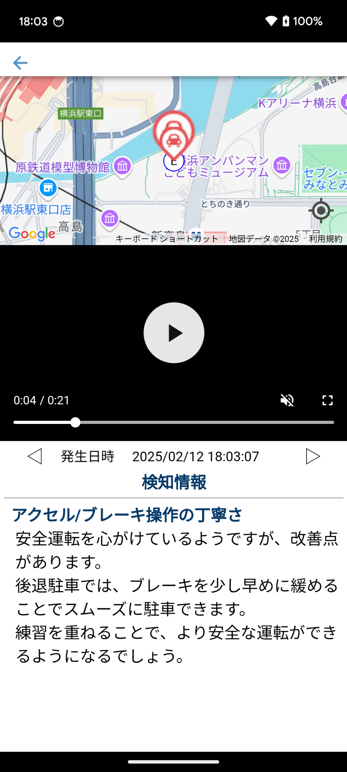
 |  |  |  |  |  |  |  | ■遷移直後
 |  |  | 「地図上のマーク」 |  |  |  |  | ・縦画面に固定する
 |  |  |  | ・ヒヤリマーク |  |  |  | ・直前の運転診断動画を表示
 |  |  |  |  |  |  |  | ・直前の運転診断結果で選択されたヒヤリ地点の情報を表示

 |  |  |  | 選択しているヒヤリマークを大きく表示 |  |  |  | ■地図表示（GoogleMap）
 |  |  |  |  |  |  |  | ・ノースアップ表示
 |  |  |  |  |  |  |  | ・自車位置を表示しない
 |  |  |  |  |  |  |  | ・地図操作
 |  |  |  |  |  |  |  |  | ・ピンチイン/ピンチアウト
 |  |  |  |  |  |  |  |  | ・スクロール
 |  |  |  |  |  |  |  |  | ・選択しているヒヤリ地点を中央に表示
 |  |  |  |  |  |  |  | ・一番最初に取得した地点を開始地点として表示
 |  | ※動画コントローラー |  |  |  |  |  | ・一番最後に取得した地点を終了地点として表示
ヒヤリ前※ |  | ※ヒヤリ後 |  |  |  |  |  | ・ヒヤリ地点にヒヤリマークを表示
 |  |  |  |  |  |  |  |  | ・選択しているヒヤリマークを大きく表示
 |  |  |  |  |  |  |  | ・選択しているヒヤリ地点を中心に表示

 |  |  |  |  |  |  |  | ■動画（Video）
 |  |  |  |  |  |  |  | ・録画したカメラの映像を再生
 |  |  |  |  |  |  |  |  | ・自動再生しない
 |  |  |  |  |  |  |  |  | ・ミュート制御しない
 |  |  |  |  |  |  |  |  | ・選択しているヒヤリ地点の映像までシーク

 |  |  |  |  |  |  |  | ■発生日時（Text）
ダイアログ |  |  |  |  |  |  |  | ・選択しているヒヤリ地点の発生日時を表示

 |  |  |  |  |  |  |  | ■検知情報（Text）
 |  |  |  |  |  |  |  | ・選択しているヒヤリ地点でコメントが存在しない項目は非表示
 |  |  |  |  |  |  |  | ・選択しているヒヤリ地点のネガティブなコメントを項目ごとに表示
 |  |  |  |  |  |  |  | ・交差点名(%INTERSECTION)を表示
 |  |  |  |  |  |  |  | ・コメント発生回数(%COUNT)を表示するが、常に1回になる
 |  |  |  |  |  |  |  | ・コメントに改行コードが含まれる場合は、改行して表示

 |  |  |  |  |  |  |  | ■戻る（Button）
 |  |  |  |  |  |  |  | ・画面4-3へ遷移

 |  |  |  |  |  |  |  | ■ヒヤリマーク（Image）
 |  |  |  |  |  |  |  | ・選択したヒヤリ地点でページを再表示

 |  |  |  |  |  |  |  | ■動画コントローラー（Video）
 |  |  |  |  |  |  |  | ・動画再生など端末標準のコントローラーの挙動に準拠

 |  |  |  |  |  |  |  | ■ヒヤリ前（Button）
 |  |  |  |  |  |  |  | ・選択しているヒヤリ地点の、ひとつ前のヒヤリ地点でページを再表示

 |  |  |  |  |  |  |  | ■ヒヤリ後（Button）
 |  |  |  |  |  |  |  | ・選択しているヒヤリ地点の、ひとつ後のヒヤリ地点でページを再表示

画面7-1
詳細設計書 |  | 運転診断アプリ開発 |  | 画面番号 |  | 7-1 |  |  |  | 作成日 | 2025-02-28 |  | 更新日 | 版数 | 1.0
 |  |  |  | 画面名称 |  | 過去の診断結果（history） |  |  |  | 作成者 | TSC 石川 |  | 更新者
画面構成 |  |  |  |  |  |  | 機能仕様

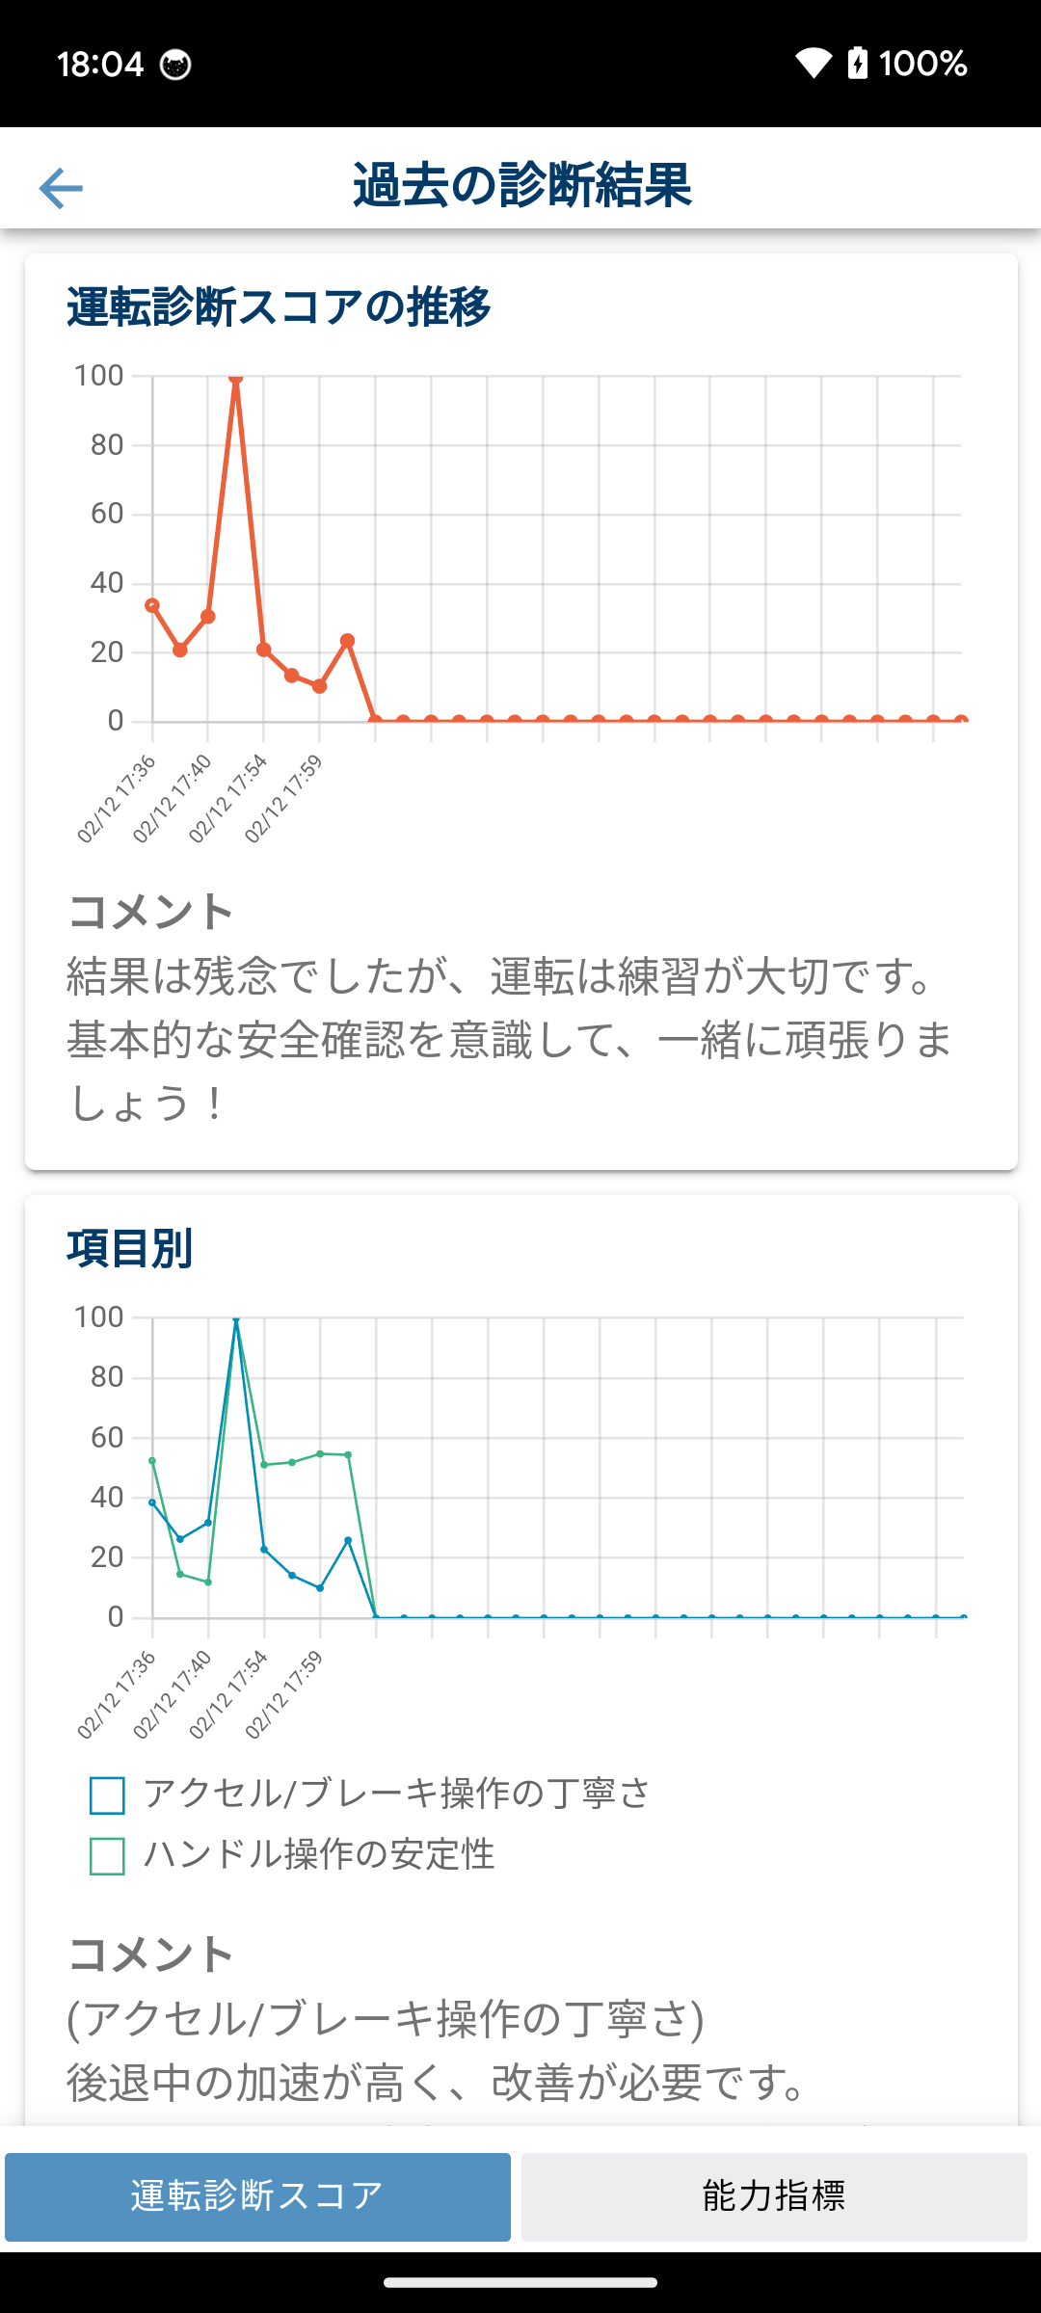
 |  |  |  |  |  |  |  | ■遷移直後
 |  |  | score_show_starがtrue |  |  |  |  | ・縦画面に固定する
 |  |  | 総合スコアを選択 |  | 項目別スコアを選択 |  |  | ・過去30回分の運転診断結果を使ってグラフとコメントを表示
 |  |  |  |  |  |  |  | ・30回未満の場合は、グラフを左詰めで表示して、左から古い順に並ぶ

 |  |  |  |  |  |  |  | ■運転診断スコアの推移（折れ線グラフ）
 |  |  |  |  |  |  |  | ・過去30回分の推移を折れ線グラフで表示
 |  |  |  |  |  |  |  | ・各回の日付 + 時分を表示
 |  |  |  |  |  |  |  | ・「スコアロジックJSON」ファイルに設定されている「score_show_star」を取得
 |  |  | score_show_starがfalse |  |  |  |  |  |  | <TRUE> |  | <FALSE>
 |  |  | 総合スコアを選択 |  | 項目別スコアを選択 |  |  |  | 値 | スコア値 |  | 順位
 |  |  |  |  |  |  |  |  | 縦軸 | 100 ～ 0 |  | 1 ～ 100
 |  |  |  |  |  |  |  |  | グラフ選択 | 総合スコア: N点 |  | 総合スコア: N位

 |  |  |  |  |  |  |  | ■総合コメント（Text）
 |  |  |  |  |  |  |  | ・過去30回で一番多く出現した総合コメント(over_all)を表示
 |  |  |  |  |  |  |  |  | ・ポジティブなコメントを1件表示
 |  |  |  |  |  |  |  |  | ・ネガティブなコメントを1件表示
 |  |  |  |  |  |  |  |  | ・同点の場合は新しいコメントを表示
 |  |  |  |  |  |  |  |  | ・交差点名(%INTERSECTION)を表示しない
 |  |  |  |  |  |  |  |  | ・コメント発生回数(%COUNT)を表示
 |  |  |  |  |  |  |  |  | ・コメントに改行コードが含まれる場合は、改行して表示

 |  |  |  |  |  |  |  | ■項目別（折れ線グラフ）
 |  |  |  |  |  |  |  | ・過去30回分の推移を折れ線グラフで表示
ダイアログ |  |  |  |  |  |  |  | ・各回の日付 + 時分を表示
 |  |  |  |  |  |  |  | ・「スコアロジックJSON」ファイルに設定されている「score_show_star」を取得
 |  |  |  |  |  |  |  |  |  | <TRUE> |  | <FALSE>
確認用ログ（adb logcat） |  |  |  |  |  |  |  |  | 値 | スコア値 |  | 順位
 | 運転診断履歴の確認用ログ ここから |  |  |  |  |  |  |  | 縦軸 | 100 ～ 0 |  | 1 ～ 100
 | score date=MM/DD hh:mm, over_all=100, brake=5, handle=5, speed=5, accelerator=5 |  |  |  |  |  |  |  | グラフ選択 | 項目名: N点 |  | 項目名: N位
 | score date=MM/DD hh:mm, over_all=100, brake=5, handle=5, speed=5, accelerator=5 |  |  |  |  |  |  |  |  | ポジティブ N回 |  | ポジティブ N回
 | score date=MM/DD hh:mm, over_all=100, brake=5, handle=5, speed=5, accelerator=5 |  |  |  |  |  |  |  |  | ネガティブ N回 |  | ネガティブ N回
 | …最大30回分
 | message over_all= |  |  |  |  |  |  | ■項目別コメント（Text）
 | しっかりと徐行して走行できてました。 |  |  |  |  |  |  | ・過去30回で一番多く出現したコメント(accelerator/brake/speed/handle)を表示
 | 徐行が不十分で走行していたことがありました。 |  |  |  |  |  |  |  | ・ポジティブなコメントを1件表示
 | message other= |  |  |  |  |  |  |  | ・ネガティブなコメントを1件表示
 | (スピード) |  |  |  |  |  |  |  | ・同点の場合は新しいコメントを表示
 | しっかりと徐行して走行できてました。 |  |  |  |  |  |  |  | ・交差点名(%INTERSECTION)を表示しない
 | (ブレーキ) |  |  |  |  |  |  |  | ・コメント発生回数(%COUNT)を表示
 | 急な減速が確認されました |  |  |  |  |  |  |  | ・コメントに改行コードが含まれる場合は、改行して表示
 | 運転診断履歴の確認用ログ ここまで
 |  |  |  |  |  |  |  | ■戻る（Button）
 |  |  |  |  |  |  |  | ・画面4-1、または、画面4-3へ遷移

 |  |  |  |  |  |  |  | ■タブ切り替え
 |  |  |  |  |  |  |  | ・「運転診断スコア」を押下すると画面7-1を表示
 |  |  |  |  |  |  |  | ・「能力指標」を押下すると画面7-2を表示

画面7-2
詳細設計書 |  |  | 運転診断アプリ開発 |  | 画面番号 | 7-2 |  |  |  | 作成日 | 2025-02-28 |  | 更新日 | 版数 | 1.0
 |  |  |  |  | 画面名称 | 過去の診断結果（能力指標） |  |  |  | 作成者 | TSC 石川 |  | 更新者
画面構成 |  |  |  |  |  |  | 機能仕様

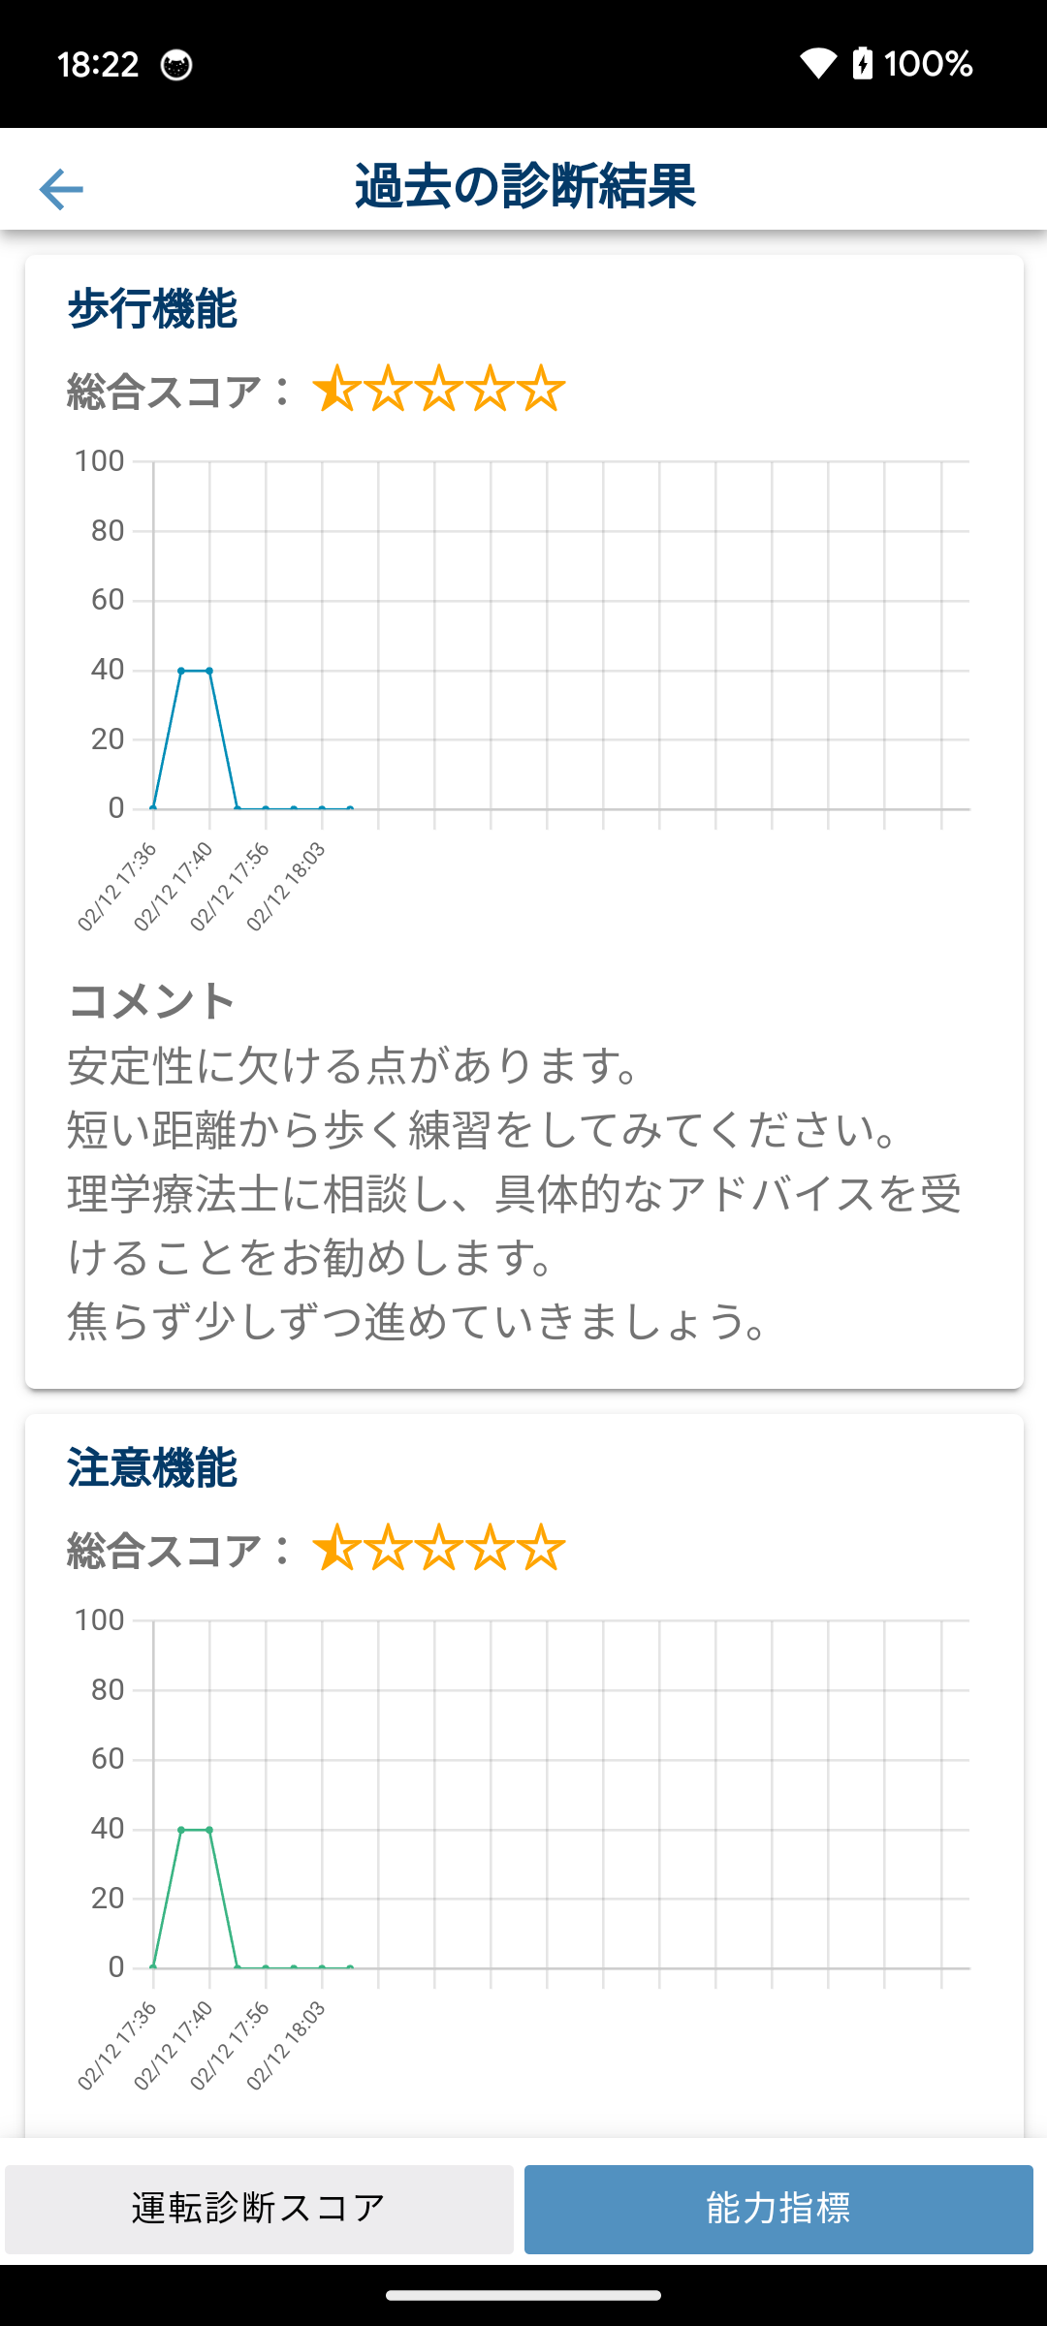
 |  |  |  |  |  |  |  | ■遷移直後
 |  |  |  | score_show_starがtrue |  |  |  | ・縦画面に固定する
 |  |  |  | グラフを選択 |  | サブグラフを選択 |  | ・過去30回分の運転診断結果を使ってグラフとコメントを表示
 |  |  |  |  |  |  |  | ・30回未満の場合は、グラフを左詰めで表示して、左から古い順に並ぶ

 |  |  |  |  |  |  |  | ■筋力 / 柔軟性 / 視野の広さのスコア推移（折れ線グラフ）
 |  |  |  |  |  |  |  | ・「スコアロジックJSON」ファイルに設定されている「score_show_star」を取得
 |  |  |  |  |  |  |  |  |  | <TRUE> |  | <FALSE>
 |  |  |  |  |  |  |  |  | 総合スコア | ☆☆☆☆☆ |  | 順位
 |  |  |  |  |  |  |  |  | 値 | スコア値 |  | 順位
 |  |  |  |  |  |  |  |  | 縦軸 | 100 ～ 0 |  | 1 ～ 100
 |  |  |  |  |  |  |  |  | グラフ選択 | N点 |  | N位

 |  |  |  | score_show_starがfalse |  |  |  | 総合スコア
 |  |  |  | グラフを選択 |  | サブグラフを選択 |  | ・「スコアロジックJSON」ファイルに設定されている「日数」を取得し、
 |  |  |  |  |  |  |  | その日数以内の診断結果のみを使って平均値を計算して表示

 |  |  |  |  |  |  |  | 折れ線グラフ
 |  |  |  |  |  |  |  | ・過去30回分のスコア（0〜100）の推移を折れ線グラフで表示
 |  |  |  |  |  |  |  | ・各回の日付 + 時分を表示
 |  |  |  |  |  |  |  | ・選択したグラフの運転診断で、複数の能力指標がある場合はサブグラフを表示

 |  |  |  |  |  |  |  | コメント
 |  |  |  |  |  |  |  | ・デフォルト表示は、一番新しいメッセージを表示
 |  |  |  |  |  |  |  | ・グラフを選択すると、選択した回のメッセージを表示
能力指標のデータ仕様
 |  |  |  |  |  |  |  | ■戻る（Button）
 | ・能力指標は、筋力 / 柔軟性 / 視野の広さに分かれている |  |  |  |  |  |  | ・画面4-1、または、画面4-3へ遷移
 | ・能力指標データは、スコアとテキストメッセージのペアになっている
 | ・スコアは0.0～100.0の数値で、テキストメッセージは任意の文字列 |  |  |  |  |  |  | ■タブ切り替え
 | ・1回の運転診断で、複数個の能力指標データが保存される |  |  |  |  |  |  | ・「運転診断スコア」を押下すると画面7-1を表示
 |  | 例：一定区間ごとに能力値指標を計算する |  |  |  |  |  | ・「能力指標」を押下すると画面7-2を表示

運転診断フローチャート
作成日 | 2025-02-28 | ■運転診断開始のフローチャート | ■スコアロジックで参照可能な変数 |  |  | ※1 運転診断ロジックの実行間隔より、センサーデータの更新間隔が短い場合、取りこぼすセンサーデータを破棄せず平均,加算するかを記載する
作成者 | TSC 石川 |  | 今回実行時間 | 開始から終了までの配列 | センサー情報 | ※1 | 説明
更新日 |  |  | currentTimestamp: number | let geolocationList = [ | // GPS
更新者 |  |  |  | geolocation | let geolocation = { |  | https://ionicframework.jp/docs/ja/native/geolocation
版数 | 1.00 |  | 前回実行時間 | ]; | timestamp: number, | - | 取得時間
 |  |  | lastTimestamp: number |  | latitude : value, | - | 緯度。十進角のDouble型
 |  |  |  |  | longitude : number, | - | 経度。十進角のDouble型
 |  |  | JSONデータ |  | accuracy : number, | - | 緯度と経度の精度。メートル単位のDouble型
 |  |  | scoreLogicJson: {} |  | altitude : number, | - | 海面に対する高度。メートル単位のDouble型 ※この値は null になる可能性があります。
 |  |  | 「スコアロジックJSON」シート参照 |  | altitudeAccuracy : number, | - | 高度の精度。メートル単位のDouble型 ※この値はnullになる可能性があります。
 |  |  |  |  | heading : number, | - | デバイスが移動している方向。度単位のDouble型
 |  |  | スコアロジックの実行結果 |  |  |  | デバイスが真北に向かっている位置からどれだけ離れているかを示します。
 |  |  | scoreLogicResultList: [] |  |  |  | 0度は北を表し、方向は時計回りに決定されます (東が90度、西が270度)。
 |  |  | 「運転診断ロジックの返却値」シート参照 |  |  |  | 速度が0の場合、進行方向は NaN です。※この値はnullになる可能性があります。
 |  |  |  |  | speed : number | - | デバイスの速度。メートル単尾Double型 ※この値はnullになる可能性があります。
 |  |  | スコアロジック内で自由に使えるデータ保持用 |  | repeat: number | - | 10ms間隔で全てのセンサー情報を収集するが、更新されていないセンサーがあります。
 |  |  |  |  |  |  | 更新されていない場合は、前回の値をそのままコピーするので、値を再利用した回数を記録します。
 |  |  | scoreLogicLocalData: {} |  |  |  | repeatが0なら最新の値になります。
 |  |  |  |  | };
 |  |  |  | let accelerationList= [ | // 加速度計
 |  |  |  | acceleration | let acceleration = { |  | https://ionicframework.jp/docs/ja/native/device-motion/
 |  |  |  | ]; | timestamp: number, | - | 取得時間
 |  |  |  |  | accelerationIncludingGravity: {
 |  |  |  |  | x : number, | AVG | 重力の影響があるx軸の加速度 (m/s^2)。Number型
 |  |  |  |  | y : number, | AVG | 重力の影響があるy軸の加速度 (m/s^2)。Number型
 |  |  |  |  | z : number, | AVG | 重力の影響があるz軸の加速度 (m/s^2)。Number型
 |  |  |  |  | lowPass: { |  | ローパスフィルタに通したセンサー値
 |  |  |  |  | x : number, | AVG | ローパスフィルタに通した重力の影響があるx軸の加速度 (m/s^2)。Number型
 |  |  |  |  | y : number, | AVG | ローパスフィルタに通した重力の影響があるy軸の加速度 (m/s^2)。Number型
 |  |  |  |  | z : number | AVG | ローパスフィルタに通した重力の影響があるz軸の加速度 (m/s^2)。Number型
 |  |  |  |  | },
上
 |  |  |  |  | rotate: { |  | 端末を縦に持った時と同になるようにセンサー値を回転した値
 |  |  |  |  | x : number, | AVG | 端末が縦になるように回転した。重力の影響があるx軸の加速度 (m/s^2)。Number型
※1
 |  |  |  |  | y : number, | AVG | 端末が縦になるように回転した。重力の影響があるy軸の加速度 (m/s^2)。Number型
 |  |  |  |  | z : number, | AVG | 端末が縦になるように回転した。重力の影響があるz軸の加速度 (m/s^2)。Number型
 |  |  |  |  | lowPass: {
 |  |  |  |  | x : number, | AVG | 端末が縦になるように回転した。ローパスフィルタに通した重力の影響があるx軸の加速度 (m/s^2)。Number型
 |  |  |  |  | y : number, | AVG | 端末が縦になるように回転した。ローパスフィルタに通した重力の影響があるy軸の加速度 (m/s^2)。Number型
 |  |  |  |  | z : number | AVG | 端末が縦になるように回転した。ローパスフィルタに通した重力の影響があるz軸の加速度 (m/s^2)。Number型
 |  |  |  |  | }
 |  |  |  |  | }
 |  |  |  |  | },
 |  |  |  |  | rotationRate: {
 |  |  |  |  | beta: number, | AVG | x軸を中心とした回転量 (1秒あたりの度単位)
 |  |  |  |  | gamma: number, | AVG | y 軸を中心とした回転量 (1秒あたりの度単位)
 |  |  |  |  | alpha: number, | AVG | z軸を中心とした回転量 (1秒あたりの度単位)
 |  |  |  |  | },
 |  |  |  |  | interval: number, | ADD | デバイスからデータが取得される間隔をミリ秒単位で表す数値。
 |  |  |  |  | repeat: number | - | 10ms間隔で全てのセンサー情報を収集するが、更新されていないセンサーがあります。
 |  |  |  |  |  |  | 更新されていない場合は、前回の値をそのままコピーするので、値を再利用した回数を記録します。
 |  |  |  |  |  |  | repeatが0なら最新の値になります。
 |  |  |  |  | };
 |  |  |  | let gyroscopeList = [ | // ジャイロスコープ
 |  |  |  | gyroscope | let gyroscope = { |  | https://ionicframework.jp/docs/ja/native/gyroscope
 |  |  |  | ]; | timestamp: number, | - | 取得時間
 |  |  |  |  | beta : number, | AVG | x軸の速度。Number型
 |  |  |  |  | gamma : number, | AVG | y軸の速度。Number型
 |  |  |  |  | alpha : number, | AVG | z軸の速度。Number型
 |  |  |  |  | rotate: { |  | 端末を縦に持った時と同になるようにセンサー値を回転した値
 |  |  |  |  | beta : number, | AVG | 端末が縦になるように回転した。端末の Z 軸の回転量。Number型
 |  |  |  |  | gamma : number, | AVG | 端末が縦になるように回転した。端末の X 軸の回転量。Number型
 |  |  |  |  | alpha : number | AVG | 端末が縦になるように回転した。端末の Z 軸の回転量。Number型
 |  |  |  |  | },
 |  |  |  |  | repeat: number | - | 10ms間隔で全てのセンサー情報を収集するが、更新されていないセンサーがあります。
 |  |  |  |  |  |  | 更新されていない場合は、前回の値をそのままコピーするので、値を再利用した回数を記録します。
 |  |  |  |  |  |  | repeatが0なら最新の値になります。
 |  |  |  |  | };
 |  |  |  | let magnetometerList= [ | // 地磁気センサー
 |  |  |  | magnetometer | let magnetometer = { |  | https://ionicframework.jp/docs/ja/native/magnetometer/
 |  |  |  | ]; | timestamp: number, | - | 取得時間
 |  |  |  |  | x : number, | AVG | x軸方向の地磁気強度。Duble型
 |  |  |  |  | y : number, | AVG | y軸方向の地磁気強度。Duble型
 |  |  |  |  | z : number | AVG | z軸方向の地磁気強度。Duble型
 |  |  |  |  | repeat: number | - | 10ms間隔で全てのセンサー情報を収集するが、更新されていないセンサーがあります。
 |  |  |  |  |  |  | 更新されていない場合は、前回の値をそのままコピーするので、値を再利用した回数を記録します。
 |  |  |  |  |  |  | repeatが0なら最新の値になります。
 |  |  |  |  | };
 |  |  |  | let canDataList = [ | //車載CANデータ |  | Bluetooth Low Energyで取得した車載CANデータ（100ms間隔で受信）
 |  |  |  | canData | let canData = {
 |  |  |  |  | vehicleSpeed, | - | 単位:km/h、0~255 ※平均値
 |  |  |  |  | longAcc, | - | 単位:G、-1.28~1.27 ※平均値
 |  |  |  |  | latAcc, | - | 単位:G、-1.28~1.27 ※平均値
 |  |  |  |  | frontDistance, | - | 単位:m、0~127 ※平均値
 |  |  |  |  | lateralDistance, | - | 単位:m、-64~63.5 ※平均値
 |  |  |  |  | steeringAngle, | - | 単位:degree、-1080~1080（L:+、R:-）
 |  |  |  |  | accelPedalPosition, | - | 単位:%、0~100
 |  |  |  |  | brakePressure, | - | 単位:bar、0~126
 |  |  |  |  | brakeSwitch, | - | 0:OFF、1:ON
 |  |  |  |  | shiftIndication, | - | 1:P、2:R、3:N、4:D、6:L、7:B
 |  |  |  |  | turnSignal | - | 0:ウインカーOFF、1:左ウィンカーON、2:右ウィンカーON、3:左右ウィンカー（ハザード）ON
 |  |  |  |  | repeat: number | - | 10ms間隔で全てのセンサー情報を収集するが、更新されていないセンサーがあります。
 |  |  |  |  |  |  | 更新されていない場合は、前回の値をそのままコピーするので、値を再利用した回数を記録します。
 |  |  |  |  |  |  | repeatが0なら最新の値になります。
 |  |  |  |  | };

 |  |  | ■スコア値の計算方法
 |  |  | ・運転診断スコアロジックが返却する値に含まれる "score" のover_all/score1/score2を項目ごとに平均値を算出する
 |  |  | → スコアロジックを3回実行して、"brake"の値が 1, 5 , 3の場合は平均が3になるので、星を3つ表示する
 |  |  | ・"score" がNULLの場合は何もしない

 |  |  | ■ヒヤリ判定
 |  |  | ・運転診断スコアロジックが返却する値に含まれる "messages" のhiyariがtrueのデータがあれば、ヒヤリ地点として扱う

 |  |  | ■コメント表示
 |  |  | ・"message"のtypeがpositiveのデータがポジティブコメント、negativeの出たがネガティブコメントとして扱う
 |  |  | ・"message"のkeyがover_allのデータが総合コメント、score1とscore2はそれぞれに適したコメントとして扱う
 |  |  | ・"message"のmessageに「%INTERSECTION」文字列があれば、交差点名として扱う
 |  |  | ・"message"のmessageに「%COUNT」文字列があれば、対象のコメントの出現回数として扱う
 |  |  | ・画面1-1：オープニング（opening）
 |  |  | ・直近の診断結果を使ってコメントを選ぶ
 |  |  | ・総合コメントを表示する
 |  |  | ・ポジティブコメント、または、ネガティブコメントを1件表示する
 |  |  | ・一番新しいコメントを採用する
 |  |  | ・表示するコメントの交差点名は表示しないので、%INTERSECTIONに空文字を表示する
 |  |  | ・表示するコメントの"message"のidが出現した回数を%COUNTに表示する
 |  |  | ・画面5-1：アドバイス表示（comment）
 |  |  | ・直近の診断結果を使ってコメントを選ぶ
 |  |  | ・総合コメント、ブレーキコメント、ハンドルコメント、スピードコメント、アクセルコメントを項目ごとに表示する
 |  |  | ・各項目で、ポジティブコメントを1件、ネガティブコメントを1件表示する
 |  |  | ・ポジティブコメントは、一番スコアの高いコメントを採用する。同点の場合は新しいコメントを採用する
 |  |  | ・ネガティブコメントは、一番スコアの低いコメントを採用する。同点の場合は新しいコメントを採用する
 |  |  | ・表示するコメントの交差点名を%INTERSECTIONに表示する
 |  |  | ・表示するコメントの"message"のidが出現した回数を%COUNTに表示する
 |  |  | ・画面6-1：ヒヤリシーン（bad-spot）
 |  |  | ・直近の診断結果のヒヤリ地点ごとにコメントを選ぶ
 |  |  | ・ブレーキコメント、ハンドルコメント、スピードコメント、アクセルコメントを項目ごとに表示する
 |  |  | ・ネガティブコメントを1件表示する
 |  |  | ・ひとつのヒヤリ地点に対して、各項目でコメントは1件になるためコメントの優先度判定は不要
 |  |  | ・表示するコメントの交差点名を%INTERSECTIONに表示する
 |  |  | ・表示するコメントの"message"のidが出現した回数を%COUNTに表示するが、常に1回になる
 |  |  | ・画面7-1：過去の診断結果（history）
 |  |  | ・過去30回の運転診断結果を使ってコメントを選ぶ
 |  |  | ・総合コメントと、それ以外のコメントをまとめて表示する
 |  |  | ・各項目で、ポジティブコメントを1件、ネガティブコメントを1件表示する
 |  |  | ・ポジティブコメントは、"message"のidが一番多く出現したコメントを採用する。同数の場合は新しいコメントを採用する
 |  |  | ・ネガティブコメントは、"message"のidが一番多く出現したコメントを採用する。同数の場合は新しいコメントを採用する
 |  |  | ・表示するコメントの交差点名は表示しないので、%INTERSECTIONに空文字を表示する
 |  |  | ・表示するコメントの"message"のidが出現した回数を%COUNTに表示する

 |  |  | ■能力値の扱い
 |  |  | 能力値は「scoreA」「scoreB」の2種類ある
 |  |  | 運転診断ロジックが、それぞれのスコア（0～100）とテキストメッセージを返却する
 |  |  | 運転診断ロジックは一定間隔で実行されるが、能力値は常に返却されるわけではない。一定の走行区間などで返却される
 |  |  | 運転診断中はデータを内部で蓄積するのみで、過去の診断結果画面で確認するこができる
 |  |  | ※過去の診断結果画面の表示仕様は、画面の詳細設計書を確認

 |  |  | ■センサー情報
 |  |  | ・センサーは、GPS、加速度センサー、ジャイロセンサー、地磁気センサーの４種類あるため、データを取得するタイミングは揃っていない。
 |  |  | 各センサー値はプールしておき、10msに1回そこからデータを取得して運転診断ロジックに蓄積する。
 |  |  | ・10ms間隔で処理するときは、４種類のセンサー値が全て揃っている状態で運転診断ロジックに蓄積する。
 |  |  | ・更新が10msよりも遅いセンサーは、一番新しいセンサー値を流用して全て揃える。
 |  |  | 流用した時はわかるように、repeat変数に回数を入力する。0が流用なし、1以上が流用した回数を示す。
 |  |  | ・更新が10msよりも早いセンサーは、取りこぼしてしまうため、プールしている間は平均値を計算して、10ms経った時にその値を運転診断ロジックに蓄積する。
 |  |  | ※加速度センサーのinterval変数は、平均ではなく合計値とする。
 |  |  | ・10ms間隔で最大1分間分のデータを運転診断ロジック用に蓄積するため、最大で6000回分のデータとなる。

 |  |  | ■端末の回転に合わせてセンサー値を補正
 |  |  | 端末を縦に持っている時と同じようにセンサー値を補正する。
 |  |  | https://developer.android.com/guide/topics/sensors/sensors_position?hl=ja#sensors-pos-orient
 |  |  | 処理の手順
 |  |  | 1. 加速度センサーと地磁気センサーの値を使って回転行列を取得（SensorManager.getRotationMatrix）
 |  |  | 2 端末を縦に持っている時と同じになるように変換行列を取得（SensorManager.remapCoordinateSystem）
 |  |  | 3. 方位角（azimuth）と傾き（pitch, roll）を取得（SensorManager.getOrientation）
 |  |  | 4. 回転行列を作成して、pitchとrollnに合わせて3次元回転させた値を取得
 |  |  | ※回転させたセンサー値は、加速度センサーのgravity x,y,zと、ジャイロセンサーのbetaとgamma（alphaは地球の北極を指すデータのため不可）

